Đăng nhập
Project Name | XÂY DỰNG HỆ THỐNG THƯƠNG MẠI ĐIỆN TỬ MỸ PHẨM HAMONI COSMETIC VÀ CHATBOX AI TƯ VẤN KHÁCH HÀNG
Module Code | Đăng nhập
 | Hoàn thành | Lỗi | Chưa kiểm tra | Bị chăn | Tổng số trường hợp thử nghiệm
Round 1 | 16 | 0 | 0 | 0 | 16
Round 2 | 0 | 0 | 0 | 0 | 0
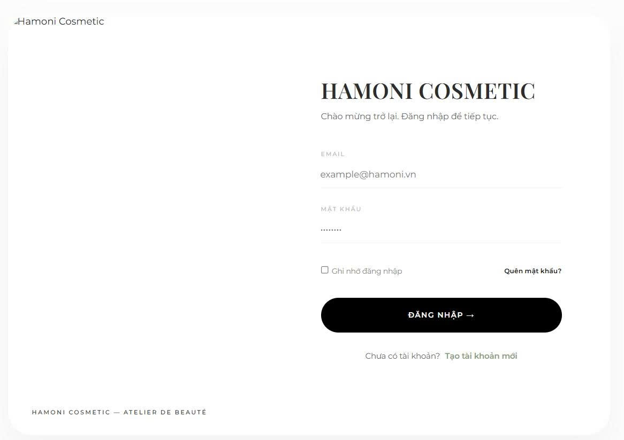

Test Case ID | Mô tả | Qui trình | Điều kiện tiên quyết | Kết quả mong đợi | Kết quả thực tế | Kết quả |  |  | Kết quả |  |  | Chú thích
 |  |  |  |  |  | Vòng 1 |  |  | Vòng 2
 |  |  |  |  |  | Trạng thái | Ngày kiểm tra | Người kiểm tra | Trạng thái | Ngày kiểm tra | Người kiểm tra
GUI_SHOW Trang đăng nhập
GUI-DN01 | [HAMONI COSMETIC] Label |  |  | -Label : black -Status : enable | -Label : black -Status : enable | Passed | 2026-02-04 | Nữ
GUI-DN02 | [EMAIL] Textbox |  |  | -Text color : black -Status : enable | -Text color : black -Status : enable | Passed | 2026-02-04 | Nữ
GUI-DN03 | [MẬT KHẨU] Textbox |  |  | -Text color : black -Status : enable | -Text color : black -Status : enable | Passed | 2026-02-04 | Nữ
GUI-DN04 | [Ghi nhớ đăng nhập] Checkbox |  |  | -Text color : black -Status : enable | -Text color : black -Status : enable | Passed | 2026-02-04 | Nữ
GUI-DN05 | [Quên mật khẩu?] Link |  |  | -Text color : black -Status : enable | -Text color : black -Status : enable | Passed | 2026-02-04 | Nữ
 | [ĐĂNG NHẬP] Button |  |  | -Text color : black -Status : enable | -Text color : black -Status : enable | Passed | 2026-02-04 | Nữ
GUI-DN06 | [Tạo tài khoản mới] Link |  |  | -Text color : black -Status : enable | -Text color : black -Status : enable | Passed | 2026-02-04 | Nữ
FUNCTION_SHOW Trang đăng nhập
FUNC-DN01 | Đăng nhập thành công với tài khoản Admin | 1. Nhập email admin 2. Nhập mật khẩu đúng 3. Click "ĐĂNG NHẬP" | Truy cập vào hệ thống | Chuyển đến trang Dashboard Admin | Chuyển đến trang Dashboard Admin | Passed | 2026-02-04 | Nữ
FUNC-DN02 | Đăng nhập thất bại khi nhập sai Email hoặc Password | 1. Nhập email sai hoặc password sai 2. Click "ĐĂNG NHẬP" | Truy cập vào hệ thống | Hiển thị thông báo lỗi: "Tên đăng nhập hoặc mật khẩu không đúng" | Hiển thị thông báo lỗi: "Tên đăng nhập hoặc mật khẩu không đúng" | Passed | 2026-02-04 | Nữ
FUNC-DN03 | Để trống trường Password | 1. Nhập Email 2. Không nhập Password 3. Click "ĐĂNG NHẬP" | Truy cập vào hệ thống | Hiển thị cảnh báo: "Vui lòng nhập đầy đủ Email và Mật khẩu!" | Hiển thị cảnh báo: "Vui lòng nhập đầy đủ Email và Mật khẩu!" | Passed | 2026-02-04 | Nữ
FUNC-DN04 | Để trống trường Email | 1. Không nhập Email 2. Nhập Password 3. Click "ĐĂNG NHẬP" | Truy cập vào hệ thống | Hiển thị cảnh báo: "Vui lòng nhập đầy đủ Email và Mật khẩu!" | Hiển thị cảnh báo: "Vui lòng nhập đầy đủ Email và Mật khẩu!" | Passed | 2026-02-04 | Nữ
FUNC-DN05 | Để trống tất cả các trường dữ liêu | 1. Không nhập Email 2. Không nhập Password 3. Click "ĐĂNG NHẬP" | Truy cập vào hệ thống | Hiển thị cảnh báo: "Vui lòng nhập đầy đủ Email và Mật khẩu!" | Hiển thị cảnh báo: "Vui lòng nhập đầy đủ Email và Mật khẩu!" | Passed | 2026-02-04 | Nữ
FUNC-DN06 | Click "Quên mật khẩu" | 1. Click vào "Quên mật khẩu?" | Truy cập vào hệ thống | Chuyển sang trang quên mật khẩu | Chuyển sang trang quên mật khẩu | Passed | 2026-02-04 | Nữ
FUNC-DN07 | Click "Tạo tài khoản mới" | 1. Click "Tạo tài khoản mới" | Truy cập vào hệ thống | Chuyển sang trang đăng ký | Chuyển sang trang đăng ký | Passed | 2026-02-04 | Nữ
FUNC-DN08 | Lưu token sau khi đăng nhập thành công | 1. Đăng nhập hợp lệ | Truy cập vào hệ thống | Token được lưu LocalStorage | Token được lưu LocalStorage | Passed | 2026-02-04 | Nữ
FUNC-DN09 | Phân quyền tài khoản Admin | 1. Login bằng tài khoản ADMIN | Truy cập vào hệ thống | Điều hướng đến /admin/dashboard | Điều hướng đến /admin/dashboard | Passed | 2026-02-04 | Nữ
FUNC-DN10 | Phân quyền tài khoản User | 1. Login bằng tài khoản USER | Truy cập vào hệ thống | Điều hướng về "/" | Điều hướng về "/" | Passed | 2026-02-04 | Nữ

Đăng ký
Project Name | XÂY DỰNG HỆ THỐNG THƯƠNG MẠI ĐIỆN TỬ MỸ PHẨM HAMONI COSMETIC VÀ CHATBOX AI TƯ VẤN KHÁCH HÀNG
Module Code | Đăng ký
 | Hoàn thành | Lỗi | Chưa kiểm tra | Bị chăn | Tổng số trường hợp thử nghiệm
Round 1 | 21 | 0 | 0 | 0 | 21
Round 2 | 0 | 0 | 0 | 0 | 0
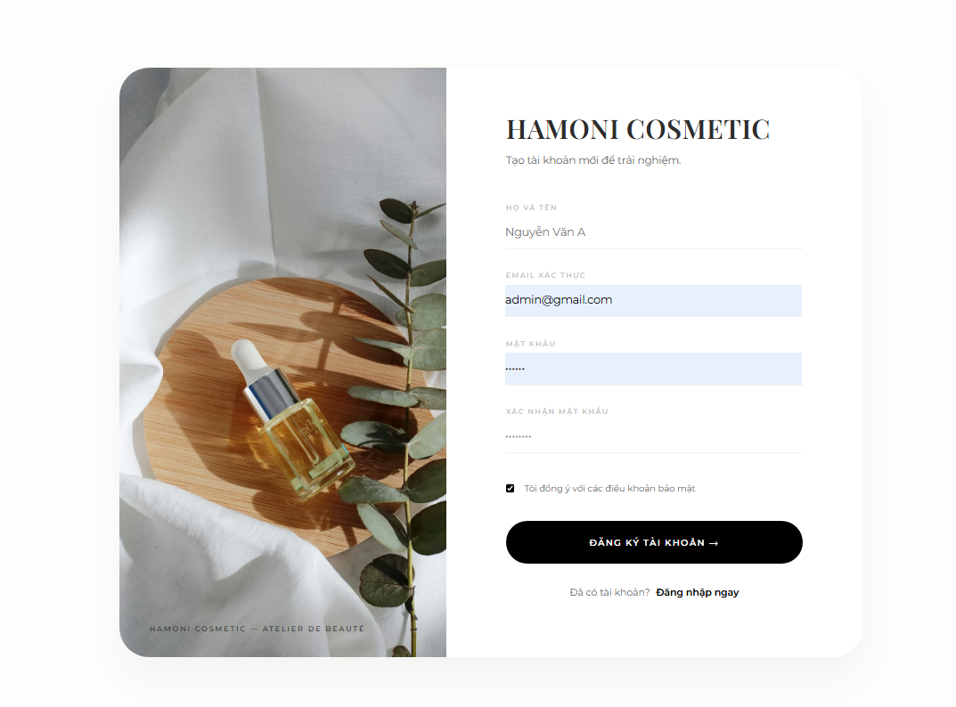

Test Case ID | Mô tả | Qui trình | Điều kiện tiên quyết | Kết quả mong đợi | Kết quả thực tế | Kết quả |  |  | Kết quả |  |  | Chú thích
 |  |  |  |  |  | Vòng 1 |  |  | Vòng 2
 |  |  |  |  |  | Trạng thái | Ngày kiểm tra | Người kiểm tra | Trạng thái | Ngày kiểm tra | Người kiểm tra
GUI_SHOW Trang đăng ký
GUI-DK01 | Kiểm tra tiêu đề "HAMONI COSMETIC" |  |  | Label: "HAMONI COSMETIC"; trạng thái Enable | Label: "HAMONI COSMETIC"; trạng thái Enable | Passed | 2026-02-04 | Nữ
GUI-DK02 | Kiểm tra subtitle mô tả |  |  | Text: "Tạo tài khoản mới để trải nghiệm."; trạng thái Enable | Text: "Tạo tài khoản mới để trải nghiệm."; trạng thái Enable | Passed | 2026-02-04 | Nữ
GUI-DK03 | [HỌ VÀ TÊN] Input Field |  |  | Placeholder/Textbox hiển thị đúng; trạng thái Enable | Placeholder/Textbox hiển thị đúng; trạng thái Enable | Passed | 2026-02-04 | Nữ
GUI-DK04 | [EMAIL XÁC THỰC] Input Field |  |  | Placeholder/Textbox hiển thị đúng; trạng thái Enable | Placeholder/Textbox hiển thị đúng; trạng thái Enable | Passed | 2026-02-04 | Nữ
GUI-DK05 | [MẬT KHẨU] Input Field |  |  | Placeholder/Textbox hiển thị đúng; trạng thái Enable | Placeholder/Textbox hiển thị đúng; trạng thái Enable | Passed | 2026-02-04 | Nữ
GUI-DK06 | [XÁC NHẬN MẬT KHẨU] Input Field |  |  | Placeholder/Textbox hiển thị đúng; trạng thái Enable | Placeholder/Textbox hiển thị đúng; trạng thái Enable | Passed | 2026-02-04 | Nữ
GUI-DK07 | [Checkbox Điều khoản] Checkbox |  |  | Checkbox hiển thị mặc định checked; trạng thái Enable | Checkbox hiển thị mặc định checked; trạng thái Enable | Passed | 2026-02-04 | Nữ
GUI-DK08 | [ĐĂNG KÝ TÀI KHOẢN] Button |  |  | Text hiển thị đúng; Button màu đen; trạng thái Enable | Text hiển thị đúng; Button màu đen; trạng thái Enable | Passed | 2026-02-04 | Nữ
GUI-DK09 | [Đăng nhập ngay] Redirect Text/Button |  |  | Text hiển thị đúng; trạng thái Enable | Text hiển thị đúng; trạng thái Enable | Passed | 2026-02-04 | Nữ
GUI-DK10 | Ảnh minh họa bên trái |  |  | Ảnh hiển thị đầy đủ; không vỡ ảnh | Ảnh hiển thị đầy đủ; không vỡ ảnh | Passed | 2026-02-04 | Nữ
GUI-DK11 | Brand Tag Footer |  |  | Text: "HAMONI COSMETIC — ATELIER DE BEAUTÉ" | Text: "HAMONI COSMETIC — ATELIER DE BEAUTÉ" | Passed | 2026-02-04 | Nữ
FUNCTION_SHOW Trang đăng ký
FUN-DK01 | Kiểm tra hiển thị đầy đủ giao diện đăng ký | 1. Truy cập trang Register | Hệ thống hoạt động bình thường | Hiển thị đầy đủ logo, ảnh minh họa, input Họ tên, Email, Password, Confirm Password, Checkbox, Button đăng ký | Hiển thị đầy đủ logo, ảnh minh họa, input Họ tên, Email, Password, Confirm Password, Checkbox, Button đăng ký | Passed | 2026-02-04 | Nữ
FUN-DK02 | Kiểm tra nhập đầy đủ thông tin hợp lệ | 1. Nhập Họ tên 2. Nhập Email hợp lệ 3. Nhập Password 4. Nhập Confirm Password đúng 5. Click Đăng ký | Dữ liệu hợp lệ | Hiển thị thông báo OTP đã gửi và chuyển sang trang OTP | Hiển thị thông báo OTP đã gửi và chuyển sang trang OTP | Passed | 2026-02-04 | Nữ
FUN-DK03 | Kiểm tra bỏ trống tất cả ô input | 1. Không nhập gì 2. Click Đăng ký | Không có dữ liệu | Hiển thị alert yêu cầu nhập đầy đủ thông tin | Hiển thị alert yêu cầu nhập đầy đủ thông tin | Passed | 2026-02-04 | Nữ
FUN-DK04 | Kiểm tra bỏ trống ô Họ tên | 1. Nhập Email + Password 2. Để trống Họ tên 3. Click đăng ký | Thiếu họ tên | Báo lỗi chưa nhập đầy đủ thông tin | Báo lỗi chưa nhập đầy đủ thông tin | Passed | 2026-02-04 | Nữ
FUN-DK05 | Kiểm tra bỏ trống Email | 1. Nhập Họ tên + Password 2. Để trống Email 3. Click đăng ký | Thiếu email | Báo lỗi chưa nhập đầy đủ thông tin | Báo lỗi chưa nhập đầy đủ thông tin | Passed | 2026-02-04 | Nữ
FUN-DK06 | Kiểm tra bỏ trống Password | Password 1. Nhập Họ tên + Email 2. Để trống Password 3. Click đăng ký | Thiếu password | Báo lỗi chưa nhập đầy đủ thông tin | Báo lỗi chưa nhập đầy đủ thông tin | Passed | 2026-02-04 | Nữ
FUN-DK07 | Kiểm tra Confirm Password không khớp | 1. Nhập đầy đủ dữ liệu 2. Confirm Password khác Password 3. Click đăng ký | Password không giống confirm | Hiển thị alert "Mật khẩu xác nhận không khớp" | Hiển thị alert "Mật khẩu xác nhận không khớp" | Passed | 2026-02-04 | Nữ
FUN-DK08 | Kiểm tra Email đã tồn tại | 1. Nhập email đã tồn tại DB 2. Click đăng ký | Email đã có trong hệ thống | Báo lỗi email đã tồn tại | Báo lỗi email đã tồn tại | Passed | 2026-02-04 | Nữ
FUN-DK09 | Kiểm tra checkbox điều khoản | Quan sát checkbox khi load trang | Load lần đầu | Checkbox mặc định tích sẵn | Checkbox mặc định tích sẵn | Passed | 2026-02-04 | Nữ
FUN-DK10 | Kiểm tra nút "Đăng nhập ngay" | Click "Đăng nhập ngay" | Có route login | Điều hướng sang trang Login | Điều hướng sang trang Login | Passed | 2026-02-04 | Nữ

Phân quyền người dùng
Project Name | XÂY DỰNG HỆ THỐNG THƯƠNG MẠI ĐIỆN TỬ MỸ PHẨM HAMONI COSMETIC VÀ CHATBOX AI TƯ VẤN KHÁCH HÀNG
Module Code | Phân quyền người dùng
 | Hoàn thành | Lỗi | Chưa kiểm tra | Bị chăn | Tổng số trường hợp thử nghiệm
Round 1 | 23 | 2 | 0 | 0 | 25
Round 2 | 25 | 0 | 0 | 0 | 25
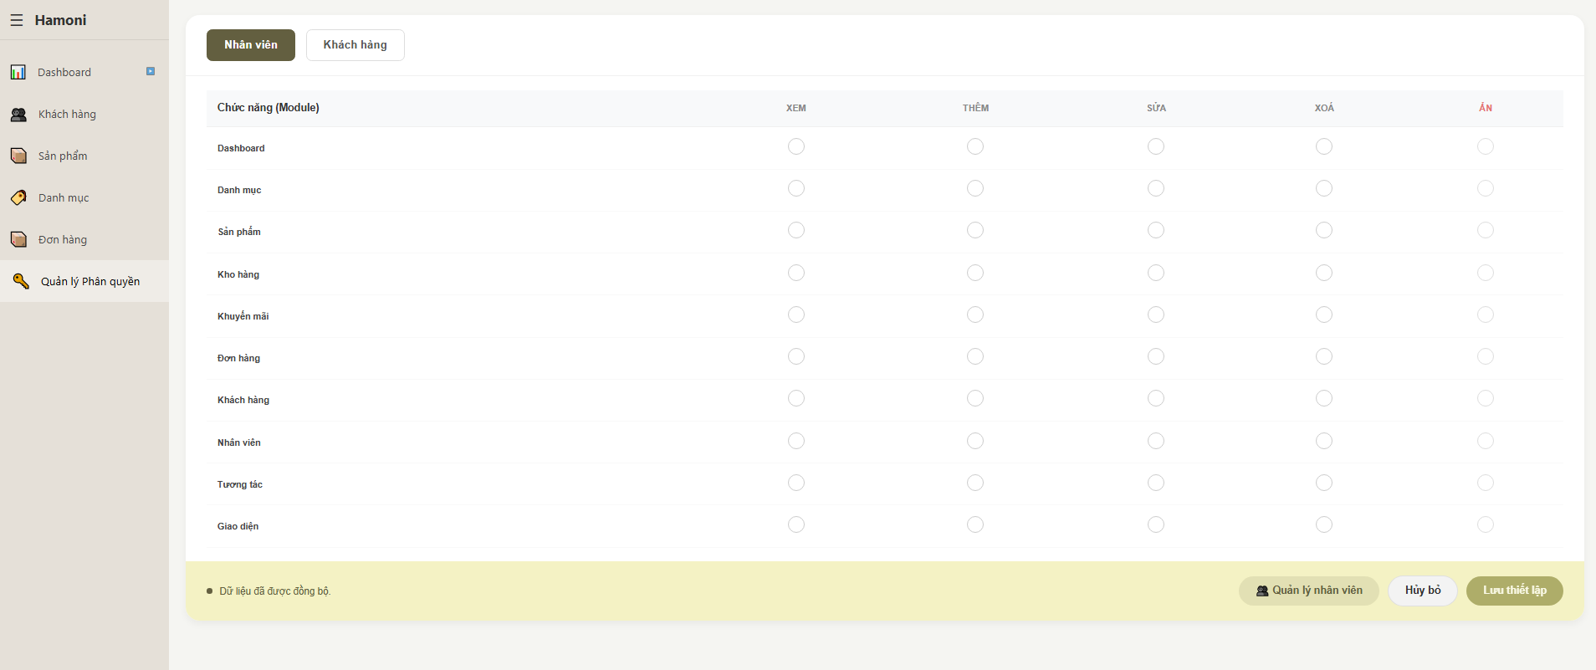

Test Case ID | Mô tả | Qui trình | Điều kiện tiên quyết | Kết quả mong đợi | Kết quả thực tế | Kết quả |  |  | Kết quả |  |  | Chú thích
 |  |  |  |  |  | Vòng 1 |  |  | Vòng 2
 |  |  |  |  |  | Trạng thái | Ngày kiểm tra | Người kiểm tra | Trạng thái | Ngày kiểm tra | Người kiểm tra
GUI_SHOW Trang phân quyền người dùng
GUI-QLQHD01 | [Tab] Nhân viên |  |  | Text: "Nhân viên"; status: Enable | Text: "Nhân viên"; status: Enable | Passed | 2026-02-04 | Nữ
GUI-QLQHD02 | [Tab] Khách hàng |  |  | Text: "Khách hàng"; status: Enable | Text: "Khách hàng"; status: Enable | Passed | 2026-02-04 | Nữ
GUI-QLQHD03 | [Table Header] Chức năng |  |  | Text: "Chức năng (Module)"; status: Enable | Text: "Chức năng (Module)"; status: Enable | Passed | 2026-02-04 | Nữ
GUI-QLQHD04 | [Table Header] Xem |  |  | Text: "XEM"; status: Enable | Text: "XEM"; status: Enable | Passed | 2026-02-04 | Nữ
GUI-QLQHD05 | [Table Header] Thêm |  |  | Text: "THÊM"; status: Enable | Text: "THÊM"; status: Enable | Passed | 2026-02-04 | Nữ
GUI-QLQHD06 | [Table Header] Sửa |  |  | Text: "SỬA"; status: Enable | Text: "SỬA"; status: Enable | Passed | 2026-02-04 | Nữ
GUI-QLQHD07 | [Table Header] Xóa |  |  | Text: "XÓA"; status: Enable | Text: "XÓA"; status: Enable | Passed | 2026-02-04 | Nữ
GUI-QLQHD08 | [Table Header] Ẩn |  |  | Text: "ẨN"; status: Enable | Text: "ẨN"; status: Enable | Passed | 2026-02-04 | Nữ
GUI-QLQHD09 | [Checkbox] Checkbox phân quyền |  |  | Checkbox hiển thị đầy đủ; status: Enable | Checkbox hiển thị đầy đủ; status: Enable | Passed | 2026-02-04 | Nữ
GUI-QLQHD10 | [Button] Quản lý nhân viên |  |  | Text: "Quản lý nhân viên"; status: Enable | Text: "Quản lý nhân viên"; status: Enable | Passed | 2026-02-04 | Nữ
GUI-QLQHD11 | [Button] Hủy bỏ |  |  | Text: "Hủy bỏ"; status: Enable | Text: "Hủy bỏ"; status: Enable | Passed | 2026-02-04 | Nữ
GUI-QLQHD12 | [Button] Lưu thiết lập |  |  | Text: "Lưu thiết lập"; status: Enable | Text: "Lưu thiết lập"; status: Enable | Passed | 2026-02-04 | Nữ
GUI-QLQHD13 | [Status Text] Đồng bộ dữ liệu |  |  | Text: "Dữ liệu đã được đồng bộ."; status: Enable | Text: "Dữ liệu đã được đồng bộ."; status: Enable | Passed | 2026-02-04 | Nữ
FUNCTION_SHOW Trang phân quyền người dùng
FUNC-QLQHD01 | Hiển thị danh sách module | Truy cập trang Quản lý phân quyền | Người dùng đã đăng nhập hệ thống thành công | Hiển thị đầy đủ danh sách chức năng/module | Hiển thị đầy đủ danh sách chức năng/module | Passed | 2026-02-04 | Nữ
FUNC-QLQHD02 | Chọn quyền Xem | Tick checkbox cột XEM của module bất kỳ | Người dùng đã đăng nhập hệ thống thành công | Hiển thị đầy đủ danh sách chức năng/module | Hiển thị đầy đủ danh sách chức năng/module | Passed | 2026-02-04 | Nữ
FUNC-QLQHD03 | Chọn quyền Thêm | Tick checkbox cột THÊM | Người dùng đã đăng nhập hệ thống thành công | Checkbox được chọn thành công | Checkbox được chọn thành công | Passed | 2026-02-04 | Nữ
FUNC-QLQHD04 | Chọn quyền Sửa | Tick checkbox cột SỬA | Người dùng đã đăng nhập hệ thống thành công | Checkbox được chọn thành công | Checkbox được chọn thành công | Passed | 2026-02-04 | Nữ
FUNC-QLQHD05 | Chọn quyền Xóa | Tick checkbox cột XÓA | Người dùng đã đăng nhập hệ thống thành công | Checkbox được chọn thành công | Checkbox được chọn thành công | Passed | 2026-02-04 | Nữ
FUNC-QLQHD06 | Chọn quyền Ẩn | Tick checkbox cột ẨN | Người dùng đã đăng nhập hệ thống thành công | Checkbox được chọn thành công | Checkbox được chọn thành công | Passed | 2026-02-04 | Nữ
FUNC-QLQHD07 | Lưu khi chưa chọn quyền | 1. Truy cập trang Quản lý phân quyền 2. Không tick bất kỳ checkbox nào 3. Click nút "Lưu thiết lập" | Người dùng đã đăng nhập hệ thống thành công | Hiển thị cảnh báo chưa chọn quyền | Không hiển thị cảnh báo | Failed | 2026-02-04 | Nữ | Passed | 2026-03-04 | Nữ
FUNC-QLQHD08 | Lưu phân quyền | Tick quyền bất kỳ → Click "Lưu thiết lập" | Người dùng đã đăng nhập hệ thống thành công | Hệ thống lưu thành công phân quyền | Hệ thống lưu thành công phân quyền | Passed | 2026-02-04 | Nữ
FUNC-QLQHD09 | Hủy thay đổi | Tick quyền → Click "Hủy bỏ" | Người dùng đã đăng nhập hệ thống thành công | Hệ thống hủy thao tác chỉnh sửa | Hệ thống hủy thao tác chỉnh sửa | Passed | 2026-02-04 | Nữ
FUNC-QLQHD10 | Chuyển tab Khách hàng | Click tab "Khách hàng" | Người dùng đã đăng nhập hệ thống thành công | Hiển thị danh sách quyền khách hàng | Hiển thị danh sách quyền khách hàng | Passed | 2026-02-04 | Nữ
FUNC-QLQHD11 | Quản lý nhân viên | Click nút "Quản lý nhân viên" | Người dùng đã đăng nhập hệ thống thành công | Điều hướng sang trang quản lý nhân viên | Điều hướng sang trang quản lý nhân viên | Passed | 2026-02-04 | Nữ
FUNC-QLQHD12 | Tick nhiều checkbox liên tục | 1. Truy cập trang Quản lý phân quyền 2. Tick nhiều checkbox ở nhiều module khác nhau 3. Click nút "Lưu thiết lập" | Người dùng đã đăng nhập hệ thống thành công | Hệ thống cập nhật đúng toàn bộ lựa chọn | Một số checkbox không lưu | Failed | 2026-02-04 | Nữ | Passed | 2026-03-04 | Nữ

Danh sách quản lí nhân viên
Project Name | XÂY DỰNG HỆ THỐNG THƯƠNG MẠI ĐIỆN TỬ MỸ PHẨM HAMONI COSMETIC VÀ CHATBOX AI TƯ VẤN KHÁCH HÀNG
Module Code | Danh sách quản lý nhân viên
 | Hoàn thành | Lỗi | Chưa kiểm tra | Bị chăn | Tổng số trường hợp thử nghiệm
Round 1 | 23 | 1 | 0 | 0 | 24
Round 2 | 24 | 0 | 0 | 0 | 24
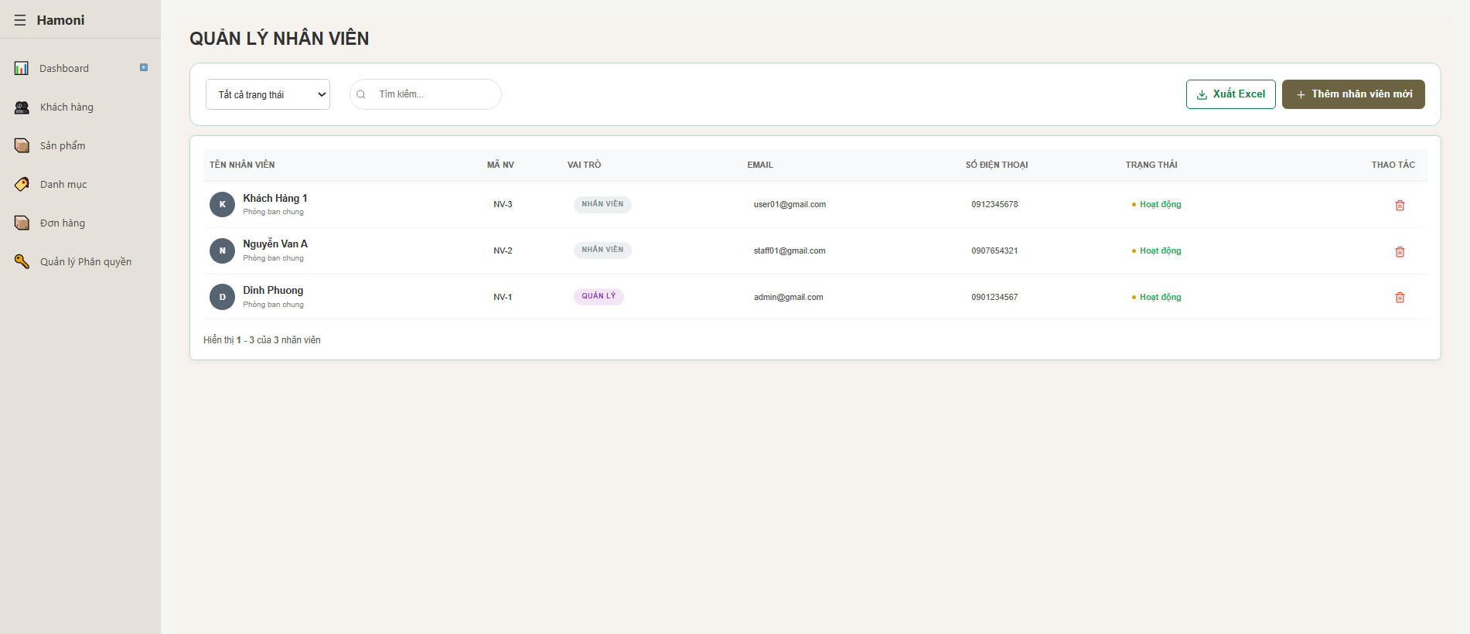

Test Case ID | Mô tả | Qui trình | Điều kiện tiên quyết | Kết quả mong đợi | Kết quả thực tế | Kết quả |  |  | Kết quả |  |  | Chú thích
 |  |  |  |  |  | Vòng 1 |  |  | Vòng 2
 |  |  |  |  |  | Trạng thái | Ngày kiểm tra | Người kiểm tra | Trạng thái | Ngày kiểm tra | Người kiểm tra
GUI_SHOW Trang phân quyền cơ bản theo vai trò
GUI-PQCBTVT01 | [Title] Trang quản lý nhân viên |  |  | Text: "QUẢN LÝ NHÂN VIÊN"; status: Enable | Text: "QUẢN LÝ NHÂN VIÊN"; status: Enable | Passed | 2026-02-04 | Nữ
GUI-PQCBTVT02 | [Dropdown] Bộ lọc trạng thái |  |  | Default text: "Tất cả trạng thái"; status: Enable | Default text: "Tất cả trạng thái"; status: Enable | Passed | 2026-02-04 | Nữ
GUI-PQCBTVT03 | [Input] Ô tìm kiếm |  |  | Placeholder: "Tìm kiếm..."; status: Enable | Placeholder: "Tìm kiếm..."; status: Enable | Passed | 2026-02-04 | Nữ
GUI-PQCBTVT04 | [Button] Xuất Excel |  |  | Text: "Xuất Excel"; status: Enable | Text: "Xuất Excel"; status: Enable | Passed | 2026-02-04 | Nữ
GUI-PQCBTVT05 | [Button] Thêm nhân viên mới |  |  | Text: "Thêm nhân viên mới"; status: Enable | Text: "Thêm nhân viên mới"; status: Enable | Passed | 2026-02-04 | Nữ
GUI-PQCBTVT06 | [Table] Danh sách nhân viên |  |  | Hiển thị bảng dữ liệu; status: Enable | Hiển thị bảng dữ liệu; status: Enable | Passed | 2026-02-04 | Nữ
GUI-PQCBTVT07 | [Column] Tên nhân viên |  |  | Text: "TÊN NHÂN VIÊN"; status: Enable | Text: "TÊN NHÂN VIÊN"; status: Enable | Passed | 2026-02-04 | Nữ
GUI-PQCBTVT08 | [Column] Mã nhân viên |  |  | Text: "MÃ NV"; status: Enable | Text: "MÃ NV"; status: Enable | Passed | 2026-02-04 | Nữ
GUI-PQCBTVT09 | [Column] Vai trò |  |  | Text: "VAI TRÒ"; status: Enable | Text: "VAI TRÒ"; status: Enable | Passed | 2026-02-04 | Nữ
GUI-PQCBTVT10 | [Column] Email |  |  | Text: "EMAIL"; status: Enable | Text: "EMAIL"; status: Enable | Passed | 2026-02-04 | Nữ
GUI-PQCBTVT11 | [Column] Số điện thoại |  |  | Text: "SỐ ĐIỆN THOẠI"; status: Enable | Text: "SỐ ĐIỆN THOẠI"; status: Enable | Passed | 2026-02-04 | Nữ
GUI-PQCBTVT12 | [Column] Trạng thái |  |  | Text: "TRẠNG THÁI"; status: Enable | Text: "TRẠNG THÁI"; status: Enable | Passed | 2026-02-04 | Nữ
GUI-PQCBTVT13 | [Button/Icon] Xóa nhân viên |  |  | Icon Delete hiển thị; status: Enable | Icon Delete hiển thị; status: Enable | Passed | 2026-02-04 | Nữ
GUI-PQCBTVT14 | [Footer] Thông tin số lượng |  |  | Text hiển thị số nhân viên; status: Enable | Text hiển thị số nhân viên; status: Enable | Passed | 2026-02-04 | Nữ
FUNCTION_SHOW Trang phân quyền cơ bản theo vai trò
FUNC-PQCBTVT01 | Hiển thị danh sách nhân viên | 1. Truy cập trang Quản lý nhân viên | Truy cập vào hệ thống | Hiển thị đầy đủ danh sách nhân viên trong hệ thống | Hiển thị đầy đủ danh sách nhân viên trong hệ thống | Passed | 2026-02-04 | Nữ
FUNC-PQCBTVT02 | Tìm kiếm nhân viên theo tên | 1. Nhập tên vào ô tìm kiếm 2. Nhấn Enter | Truy cập vào hệ thống | Hiển thị nhân viên đúng theo từ khóa tìm kiếm | Hiển thị nhân viên đúng theo từ khóa tìm kiếm | Passed | 2026-02-04 | Nữ
FUNC-PQCBTVT03 | Tìm kiếm không tồn tại | 1. Nhập tên không tồn tại vào ô tìm kiếm | Truy cập vào hệ thống | Hiển thị thông báo không có dữ liệu | Hiển thị thông báo không có dữ liệu | Passed | 2026-02-04 | Nữ
FUNC-PQCBTVT04 | Lọc theo trạng thái | 1. Chọn trạng thái trong dropdown | Truy cập vào hệ thống | Hiển thị danh sách đúng theo trạng thái đã chọn | Hiển thị danh sách đúng theo trạng thái đã chọn | Passed | 2026-02-04 | Nữ
FUNC-PQCBTVT05 | Thêm nhân viên mới | 1. Click "Thêm nhân viên mới" | Truy cập vào hệ thống | Chuyển đến form thêm nhân viên | Chuyển đến form thêm nhân viên | Passed | 2026-02-04 | Nữ
FUNC-PQCBTVT06 | Xóa nhân viên | 1. Click icon thùng rác tại nhân viên bất kỳ | Truy cập vào hệ thống | Hiển thị popup xác nhận xóa | Hiển thị popup xác nhận xóa | Passed | 2026-02-04 | Nữ
FUNC-PQCBTVT07 | Xác nhận xóa nhân viên | 1. Click xác nhận xóa | Truy cập vào hệ thống | Xóa nhân viên khỏi danh sách | Xóa nhân viên khỏi danh sách | Passed | 2026-02-04 | Nữ
FUNC-PQCBTVT08 | Hủy xóa nhân viên | 1. Click icon xóa 2. Chọn Hủy | Truy cập vào hệ thống | Đóng popup và giữ nguyên dữ liệu | Đóng popup và giữ nguyên dữ liệu | Passed | 2026-02-04 | Nữ
FUNC-PQCBTVT09 | Xuất file Excel | 1. Click nút "Xuất Excel" | Truy cập vào hệ thống | File Excel được tải xuống | Không tải file / không phản hồi | Failed | 2026-02-04 | Nữ | Passed | 2026-03-04 | Nữ
FUNC-PQCBTVT10 | Hiển thị số lượng nhân viên | Truy cập cuối bảng dữ liệu | Truy cập vào hệ thống | Hiển thị tổng số nhân viên hiện có | Hiển thị tổng số nhân viên hiện có | Passed | 2026-02-04 | Nữ

Thêm mới nhân viên
Project Name | XÂY DỰNG HỆ THỐNG THƯƠNG MẠI ĐIỆN TỬ MỸ PHẨM HAMONI COSMETIC VÀ CHATBOX AI TƯ VẤN KHÁCH HÀNG
Module Code | Thêm mới nhân viên
 | Hoàn thành | Lỗi | Chưa kiểm tra | Bị chăn | Tổng số trường hợp thử nghiệm
Round 1 | 19 | 0 | 0 | 0 | 19
Round 2 | 0 | 0 | 0 | 0 | 0
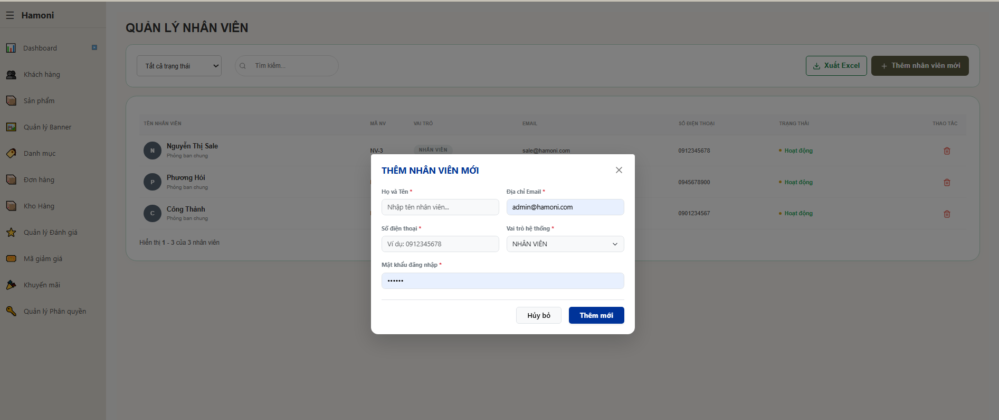

Test Case ID | Mô tả | Qui trình | Điều kiện tiên quyết | Kết quả mong đợi | Kết quả thực tế | Kết quả |  |  | Kết quả |  |  | Chú thích
 |  |  |  |  |  | Vòng 1 |  |  | Vòng 2
 |  |  |  |  |  | Trạng thái | Ngày kiểm tra | Người kiểm tra | Trạng thái | Ngày kiểm tra | Người kiểm tra
GUI_SHOW Trang thêm mới nhân viên
GUI-TMNV01 | [Popup] Form thêm nhân viên |  |  | Text: "THÊM NHÂN VIÊN MỚI" Status: Enable | Text: "THÊM NHÂN VIÊN MỚI" Status: Enable | Passed | 2026-02-04 | Nữ
GUI-TMNV02 | [Input] Họ và tên |  |  | Placeholder: "Nhập tên nhân viên..." Status: Enable | Placeholder: "Nhập tên nhân viên..." Status: Enable | Passed | 2026-02-04 | Nữ
GUI-TMNV03 | [Input] Email |  |  | Placeholder: Email Status: Enable | Placeholder: Email Status: Enable | Passed | 2026-02-04 | Nữ
GUI-TMNV04 | [Input] Số điện thoại |  |  | Text: Cho phép nhập số Status: Enable | Text: Cho phép nhập số Status: Enable | Passed | 2026-02-04 | Nữ
GUI-TMNV05 | [Dropdown] Vai trò |  |  | Text: "NHÂN VIÊN" (default) Status: Enable | Text: "NHÂN VIÊN" (default) Status: Enable | Passed | 2026-02-04 | Nữ
GUI-TMNV06 | [Input] Mật khẩu |  |  | Text: Dạng password (••••) Status: Enable | Text: Dạng password (••••) Status: Enable | Passed | 2026-02-04 | Nữ
GUI-TMNV07 | [Button] Thêm mới |  |  | Text: "Thêm mới" Status: Enable | Text: "Thêm mới" Status: Enable | Passed | 2026-02-04 | Nữ
GUI-TMNV08 | [Button] Thêm mới |  |  | Text: "Hủy bỏ" Status: Enable | Text: "Hủy bỏ" Status: Enable | Passed | 2026-02-04 | Nữ
GUI-TMNV09 | [Icon] Đóng (X) |  |  | Text: Icon hiển thị Status: Enable | Text: Icon hiển thị Status: Enable | Passed | 2026-02-04 | Nữ
FUNCTION_SHOW Trang thêm mới nhân viên
FUNC-TNVM01 | Thêm nhân viên thành công | 1. Nhập đầy đủ thông tin 2. Click "Thêm mới" | Truy cập hệ thống | Thêm thành công, đóng popup, hiển thị trong danh sách | Thêm thành công, đóng popup, hiển thị trong danh sách | Passed | 2026-02-04 | Nữ
FUNC-TNVM02 | Bỏ trống họ tên | 1. Không nhập họ tên 2. Click "Thêm mới" | Truy cập hệ thống | Hiển thị lỗi yêu cầu nhập họ tên | Hiển thị lỗi yêu cầu nhập họ tên | Passed | 2026-02-04 | Nữ
FUNC-TNVM03 | Email sai định dạng | 1. Nhập email sai 2. Click "Thêm mới" | Truy cập hệ thống | Hiển thị lỗi email không hợp lệ | Hiển thị lỗi email không hợp lệ | Passed | 2026-02-04 | Nữ
FUNC-TNVM04 | Email đã tồn tại | 1. Nhập email trùng 2. Click "Thêm mới" | Truy cập hệ thống | Báo lỗi email đã tồn tại | Báo lỗi email đã tồn tại | Passed | 2026-02-04 | Nữ
FUNC-TNVM05 | Bỏ trống mật khẩu | 1. Không nhập mật khẩu 2. Click | Truy cập hệ thống | Hiển thị lỗi | Hiển thị lỗi | Passed | 2026-02-04 | Nữ
FUNC-TNVM06 | Click Hủy bỏ | 1. Click "Hủy bỏ" | Truy cập hệ thống | Đóng popup | Đóng popup | Passed | 2026-02-04 | Nữ
FUNC-TNVM07 | Click icon X | 1. Click icon đóng | Truy cập hệ thống | Đóng popup | Đóng popup | Passed | 2026-02-04 | Nữ
FUNC-TNVM08 | Lưu vai trò | 1. Chọn role 2. Thêm | Truy cập hệ thống | Lưu đúng vai trò nhân viên | Lưu đúng vai trò nhân viên | Passed | 2026-02-04 | Nữ
FUNC-TNVM09 | Không nhập gì vẫn submit | 1. Không nhập gì | Truy cập hệ thống | Không báo lỗi | Không báo lỗi | Passed | 2026-02-04 | Nữ
FUNC-TNVM10 | Kiểm tra số điện thoại phải đủ 10 ký tự | 1. Nhập số điện thoại < 10 số (ví dụ: 091234567) 2. Click "Thêm mới" | Truy cập hệ thống | Hiển thị thông báo lỗi: "Số điện thoại phải đủ 10 số" | Hiển thị thông báo lỗi: "Số điện thoại phải đủ 10 số" | Passed | 2026-02-04

Cập nhật nhân viên
Project Name | XÂY DỰNG HỆ THỐNG THƯƠNG MẠI ĐIỆN TỬ MỸ PHẨM HAMONI COSMETIC VÀ CHATBOX AI TƯ VẤN KHÁCH HÀNG
Module Code | Cập nhật nhân viên
 | Hoàn thành | Lỗi | Chưa kiểm tra | Bị chăn | Tổng số trường hợp thử nghiệm
Round 1 | 17 | 2 | 0 | 0 | 19
Round 2 | 19 | 0 | 0 | 0 | 19

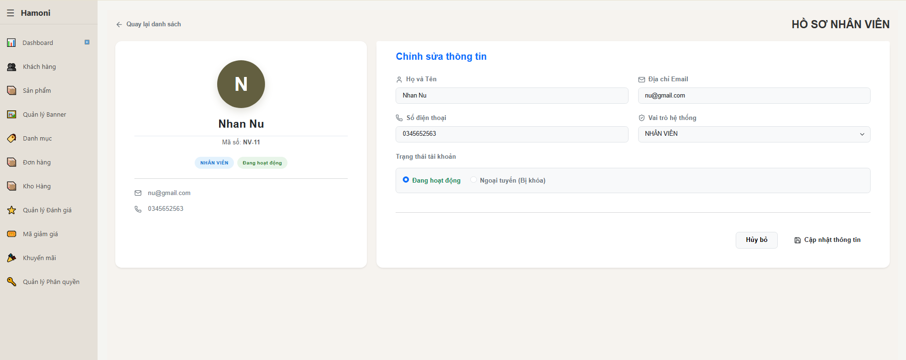

Test Case ID | Mô tả | Qui trình | Điều kiện tiên quyết | Kết quả mong đợi | Kết quả thực tế | Kết quả |  |  | Kết quả |  |  | Chú thích
 |  |  |  |  |  | Vòng 1 |  |  | Vòng 2
 |  |  |  |  |  | Trạng thái | Ngày kiểm tra | Người kiểm tra | Trạng thái | Ngày kiểm tra | Người kiểm tra
GUI_SHOW Trang cập nhật nhân viên
GUI-CNNV01 | [Title] Hồ sơ nhân viên |  |  | - Text: "HỒ SƠ NHÂN VIÊN" - Status: Enable | - Text: "HỒ SƠ NHÂN VIÊN" - Status: Enable | Passed | 2026-02-04 | Nữ
GUI-CNNV02 | [Button] Quay lại danh sách |  |  | - Text: "Quay lại danh sách" - Status: Enable | - Text: "Quay lại danh sách" - Status: Enable | Passed | 2026-02-04 | Nữ
GUI-CNNV03 | [Avatar + Tên] Nhân viên |  |  | - Text: Hiển thị avatar + tên - Status: Enable | - Text: Hiển thị avatar + tên - Status: Enable | Passed | 2026-02-04 | Nữ
GUI-CNNV04 | [Text] Mã nhân viên |  |  | - Text: "Mã số: NV-xx" - Status: Enable | - Text: "Mã số: NV-xx" - Status: Enable | Passed | 2026-02-04 | Nữ
GUI-CNNV05 | [Tag] Vai trò + trạng thái |  |  | - Text: "NHÂN VIÊN", "Đang hoạt động" - Status: Enable | - Text: "NHÂN VIÊN", "Đang hoạt động" - Status: Enable | Passed | 2026-02-04 | Nữ
GUI-CNNV06 | [Input] Họ và tên |  |  | - Text: Hiển thị dữ liệu - Status: Enable | - Text: Hiển thị dữ liệu - Status: Enable | Passed | 2026-02-04 | Nữ
GUI-CNNV07 | [Input] Email |  |  | - Text: Hiển thị email - Status: Enable | - Text: Hiển thị email - Status: Enable | Passed | 2026-02-04 | Nữ
GUI-CNNV08 | [Input] Số điện thoại |  |  | - Text: Hiển thị SĐT - Status: Enable | - Text: Hiển thị SĐT - Status: Enable | Passed | 2026-02-04 | Nữ
GUI-CNNV09 | [Dropdown] Vai trò |  |  | - Text: "NHÂN VIÊN" - Status: Enable | - Text: "NHÂN VIÊN" - Status: Enable | Passed | 2026-02-04 | Nữ
GUI-CNNV10 | [Radio] Trạng thái |  |  | - Text: "Đang hoạt động", "Ngoại tuyến" - Status: Enable | - Text: "Đang hoạt động", "Ngoại tuyến" - Status: Enable | Passed | 2026-02-04 | Nữ
GUI-CNNV11 | [Button] Cập nhật |  |  | - Text: "Cập nhật thông tin" - Status: Enable | - Text: "Cập nhật thông tin" - Status: Enable | Passed | 2026-02-04 | Nữ
GUI-CNNV12 | [Button] Hủy bỏ |  |  | - Text: "Hủy bỏ" - Status: Enable | - Text: "Hủy bỏ" - Status: Enable | Passed | 2026-02-04 | Nữ
FUNCTION_SHOW Trang cập nhật nhân viên
FUNC-CNNV01 | Hiển thị thông tin | Truy cập trang | Truy cập vào hệ thống | Hiển thị đúng thông tin nhân viên | Hiển thị đúng thông tin nhân viên | Passed | 2026-02-04 | Nữ
FUNC-CNNV02 | Cập nhật thông tin | 1. Sửa dữ liệu 2. Click cập nhật | Truy cập vào hệ thống | Lưu thành công | Lưu thành công | Passed | 2026-02-04 | Nữ
FUNC-CNNV03 | Validate SĐT < 10 số | 1. Nhập 9 số 2. Click | Truy cập vào hệ thống | Hiển thị lỗi "SĐT phải đủ 10 số" | Cập nhật thành công | Failed | 2026-02-04 | Nữ | Passed | 2026-03-04 | Nữ
FUNC-CNNV04 | Validate SĐT > 10 số | 1. Nhập 11 số 2. Click | Truy cập vào hệ thống | Báo lỗi không hợp lệ | Cập nhật thành công | Failed | 2026-02-04 | Nữ | Passed | 2026-03-04 | Nữ
FUNC-CNNV05 | Đổi trạng thái | 1. Chọn trạng thái 2. Lưu | Truy cập vào hệ thống | Cập nhật trạng thái thành công | Cập nhật trạng thái thành công | Passed | 2026-02-04 | Nữ
FUNC-CNNV06 | Click Hủy | 1. Chọn trạng thái 2. Lưu | Truy cập vào hệ thống | Quay lại danh sách | Quay lại danh sách | Passed | 2026-02-04 | Nữ
FUNC-CNNV07 | Click Quay lại | Click "Quay lại danh sách" | Truy cập vào hệ thống | Quay lại danh sách | Quay lại danh sách | Passed | 2026-02-04 | Nữ

Cập nhật thông tin
Project Name | XÂY DỰNG HỆ THỐNG THƯƠNG MẠI ĐIỆN TỬ MỸ PHẨM HAMONI COSMETIC VÀ CHATBOX AI TƯ VẤN KHÁCH HÀNG
Module Code | Cập nhật thông tin cá nhân
 | Hoàn thành | Lỗi | Chưa kiểm tra | Bị chăn | Tổng số trường hợp thử nghiệm
Round 1 | 23 | 0 | 0 | 0 | 23
Round 2 | 0 | 0 | 0 | 0 | 0

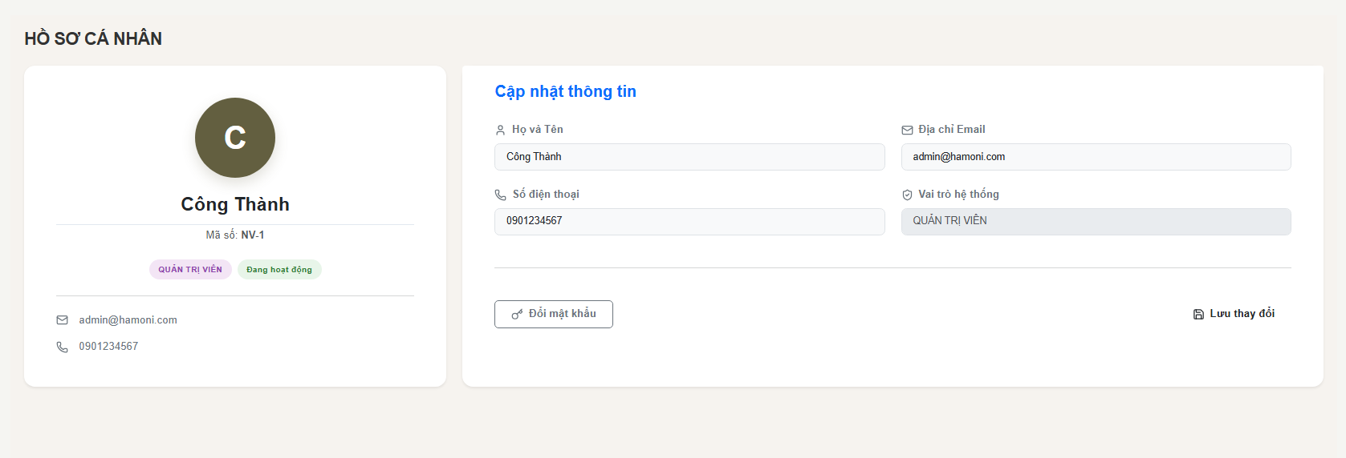

Test Case ID | Mô tả | Qui trình | Điều kiện tiên quyết | Kết quả mong đợi | Kết quả thực tế | Kết quả |  |  | Kết quả |  |  | Chú thích
 |  |  |  |  |  | Vòng 1 |  |  | Vòng 2
 |  |  |  |  |  | Trạng thái | Ngày kiểm tra | Người kiểm tra | Trạng thái | Ngày kiểm tra | Người kiểm tra
GUI_SHOW Trang cập nhật thông tin
GUI-CNTT01 | [Avatar] Hiển thị chữ đại diện |  |  | - Text: Black - Status: Enable | - Text: Black - Status: Enable | Passed | 2026-02-04 | Nữ
GUI-CNTT02 | [Text] Họ tên |  |  | - Text: Black - Status: Enable | - Text: Black - Status: Enable | Passed | 2026-02-04 | Nữ
GUI-CNTT03 | [Text] Mã nhân viên |  |  | - Text: Black - Status: Enable | - Text: Black - Status: Enable | Passed | 2026-02-04 | Nữ
GUI-CNTT04 | [Tag] Vai trò |  |  | - Text: Black - Status: Enable | - Text: Black - Status: Enable | Passed | 2026-02-04 | Nữ
GUI-CNTT05 | [Tag] Trạng thái |  |  | - Text: Black - Status: Enable | - Text: Black - Status: Enable | Passed | 2026-02-04 | Nữ
GUI-CNTT06 | [Input] Họ và tên |  |  | - Text: Black - Status: Enable | - Text: Black - Status: Enable | Passed | 2026-02-04 | Nữ
GUI-CNTT07 | [Input] Email |  |  | - Text: Black - Status: Enable | - Text: Black - Status: Enable | Passed | 2026-02-04 | Nữ
GUI-CNTT08 | [Input] SĐT |  |  | - Text: Black - Status: Enable | - Text: Black - Status: Enable | Passed | 2026-02-04 | Nữ
GUI-CNTT09 | [Input] Vai trò |  |  | - Text: Black - Status: Enable | - Text: Black - Status: Enable | Passed | 2026-02-04 | Nữ
GUI-CNTT10 | [Button] Đổi mật khẩu |  |  | - Text: Black - Status: Enable | - Text: Black - Status: Enable | Passed | 2026-02-04 | Nữ
GUI-CNTT11 | [Button] Lưu thay đổi |  |  | - Text: Black - Status: Enable | - Text: Black - Status: Enable | Passed | 2026-02-04 | Nữ
FUNCTION_SHOW Trang cập nhật thông tin
FUNC-CNTT01 | Kiểm tra cập nhật hợp lệ | 1. Sửa họ tên 2. Sửa SĐT 3. Click "Lưu thay đổi" | Truy cập vào hệ thống | Hệ thống cập nhật thành công, hiển thị thông báo | Hệ thống cập nhật thành công, hiển thị thông báo | Passed | 2026-02-04 | Nữ
FUNC-CNTT02 | Kiểm tra bỏ trống họ tên | 1. Xóa họ tên 2. Click "Lưu" | Truy cập vào hệ thống | Hiển thị lỗi "Họ tên là bắt buộc" | Hiển thị lỗi "Họ tên là bắt buộc" | Passed | 2026-02-04 | Nữ
FUNC-CNTT03 | Kiểm tra nhập số điện thoại không hợp lệ | 1. Nhập chữ vào SĐT 2. Click "Lưu" | Truy cập vào hệ thống | Hiển thị lỗi định dạng số điện thoại | Hiển thị lỗi định dạng số điện thoại | Passed | 2026-02-04 | Nữ
FUNC-CNTT04 | Kiểm tra nhập SĐT thiếu số | 1. Nhập < 10 số 2. Click "Lưu" | Truy cập vào hệ thống | Báo lỗi độ dài không hợp lệ | Báo lỗi độ dài không hợp lệ | Passed | 2026-02-04 | Nữ
FUNC-CNTT05 | Kiểm tra không thay đổi dữ liệu | 1. Không chỉnh sửa 2. Click "Lưu" | Truy cập vào hệ thống | Không cập nhật, có thể thông báo "Không có thay đổi" | Không cập nhật, có thể thông báo "Không có thay đổi" | Passed | 2026-02-04 | Nữ
FUNC-CNTT06 | Kiểm tra email không chỉnh sửa | 1. Thử sửa email | Truy cập vào hệ thống | Không cho phép chỉnh sửa | Không cho phép chỉnh sửa | Passed | 2026-02-04 | Nữ
FUNC-CNTT07 | Kiểm tra vai trò không chỉnh sửa | 1. Thử sửa vai trò | Truy cập vào hệ thống | Không cho phép chỉnh sửa | Không cho phép chỉnh sửa | Passed | 2026-02-04 | Nữ
FUNC-CNTT08 | Kiểm tra đổi mật khẩu | 1. Click "Đổi mật khẩu" | Truy cập vào hệ thống | Mở popup hoặc chuyển trang đổi mật khẩu | Mở popup hoặc chuyển trang đổi mật khẩu | Passed | 2026-02-04 | Nữ
FUNC-CNTT09 | Kiểm tra ký tự đặc biệt trong tên | 1. Nhập ***@@@ 2. Click "Lưu" | Truy cập vào hệ thống | Hiển thị lỗi validate | Hiển thị lỗi validate | Passed | 2026-02-04 | Nữ
FUNC-CNTT10 | Kiểm tra độ dài tên | 1. Nhập >255 ký tự 2. Click "Lưu" | Truy cập vào hệ thống | Báo lỗi vượt quá giới hạn | Báo lỗi vượt quá giới hạn | Passed | 2026-02-04 | Nữ
FUNC-CNTT11 | Kiểm tra SĐT chứa ký tự đặc biệt | 1. Nhập 09@123 2. Click "Lưu" | Truy cập vào hệ thống | Báo lỗi định dạng | Báo lỗi định dạng | Passed | 2026-02-04 | Nữ
FUNC-CNTT12 | Kiểm tra lưu khi mất kết nối | 1. Tắt mạng 2. Click "Lưu" | Truy cập vào hệ thống | Hiển thị lỗi hệ thống | Hiển thị lỗi hệ thống | Passed | 2026-02-04 | Nữ

Đổi mật khẩu
Project Name | XÂY DỰNG HỆ THỐNG THƯƠNG MẠI ĐIỆN TỬ MỸ PHẨM HAMONI COSMETIC VÀ CHATBOX AI TƯ VẤN KHÁCH HÀNG
Module Code | Đổi mật khẩu
 | Hoàn thành | Lỗi | Chưa kiểm tra | Bị chăn | Tổng số trường hợp thử nghiệm
Round 1 | 13 | 0 | 0 | 0 | 13
Round 2 | 0 | 0 | 0 | 0 | 0
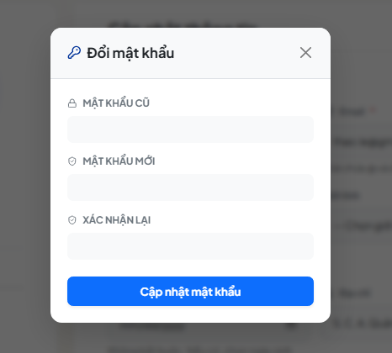

Test Case ID | Mô tả | Qui trình | Điều kiện tiên quyết | Kết quả mong đợi | Kết quả thực tế | Kết quả |  |  | Kết quả |  |  | Chú thích
 |  |  |  |  |  | Vòng 1 |  |  | Vòng 2
 |  |  |  |  |  | Trạng thái | Ngày kiểm tra | Người kiểm tra | Trạng thái | Ngày kiểm tra | Người kiểm tra
GUI_SHOW Trang Đổi mật khẩu
GUI-DMK01 | [Popup] Đổi mật khẩu |  |  | - Text: Black - Status: Enable | - Text: Black - Status: Enable | Passed | 2026-02-04 | Nữ
GUI-DMK02 | [Field] Mật khẩu cũ |  |  | - Text: Black - Status: Enable | - Text: Black - Status: Enable | Passed | 2026-02-04 | Nữ
GUI-DMK03 | [Field] Mật khẩu mới |  |  | - Text: Black - Status: Enable | - Text: Black - Status: Enable | Passed | 2026-02-04 | Nữ
GUI-DMK04 | [Field] Xác nhận lại mật khẩu |  |  | - Text: Black - Status: Enable | - Text: Black - Status: Enable | Passed | 2026-02-04 | Nữ
GUI-DMK05 | [Button] Cập nhật mật khẩu |  |  | - Text: Black - Status: Enable | - Text: Black - Status: Enable | Passed | 2026-02-04 | Nữ
FUNCTION_SHOW Trang Đổi mật khẩu
FUNC-DMK01 | Kiểm tra hiển thị popup đổi mật khẩu | 1. Mở chức năng đổi mật khẩu | Truy cập vào hệ thống | Popup hiển thị đầy đủ các trường | Popup hiển thị đầy đủ các trường | Passed | 2026-02-04 | Nữ
FUNC-DMK02 | Kiểm tra nhập mật khẩu cũ | 1. Nhập mật khẩu cũ | Truy cập vào hệ thống | Hệ thống nhận đúng dữ liệu | Hệ thống nhận đúng dữ liệu | Passed | 2026-02-04 | Nữ
FUNC-DMK03 | Kiểm tra nhập mật khẩu mới | 1. Nhập mật khẩu mới | Truy cập vào hệ thống | Hệ thống nhận đúng dữ liệu | Hệ thống nhận đúng dữ liệu | Passed | 2026-02-04 | Nữ
FUNC-DMK04 | Kiểm tra xác nhận lại mật khẩu | 1. Nhập xác nhận mật khẩu | Truy cập vào hệ thống | Hệ thống nhận đúng dữ liệu | Hệ thống nhận đúng dữ liệu | Passed | 2026-02-04 | Nữ
FUNC-DMK05 | Kiểm tra ràng buộc bỏ trống | 1. Để trống các trường 2. Click cập nhật | Truy cập vào hệ thống | Hiển thị cảnh báo bắt buộc nhập | Hiển thị cảnh báo bắt buộc nhập | Passed | 2026-02-04 | Nữ
FUNC-DMK06 | Kiểm tra ràng buộc mật khẩu cũ sai | 1. Nhập sai mật khẩu cũ | Truy cập vào hệ thống | Hiển thị thông báo mật khẩu cũ không đúng | Hiển thị thông báo mật khẩu cũ không đúng | Passed | 2026-02-04 | Nữ
FUNC-DMK07 | Kiểm tra ràng buộc xác nhận không khớp | 1. Nhập xác nhận khác mật khẩu mới | Truy cập vào hệ thống | Hiển thị cảnh báo mật khẩu không khớp | Hiển thị cảnh báo mật khẩu không khớp | Passed | 2026-02-04 | Nữ
FUNC-DMK08 | Kiểm tra cập nhật mật khẩu thành công | 1. Nhập đúng thông tin 2. Click cập nhật | Truy cập vào hệ thống | Đổi mật khẩu thành công | Đổi mật khẩu thành công | Passed | 2026-02-04 | Nữ

Danh sách khách hàng
Project Name | XÂY DỰNG HỆ THỐNG THƯƠNG MẠI ĐIỆN TỬ MỸ PHẨM HAMONI COSMETIC VÀ CHATBOX AI TƯ VẤN KHÁCH HÀNG
Module Code | Danh sách khách hàng
 | Hoàn thành | Lỗi | Chưa kiểm tra | Bị chăn | Tổng số trường hợp thử nghiệm
Round 1 | 19 | 0 | 0 | 0 | 19
Round 2 | 0 | 0 | 0 | 0 | 0

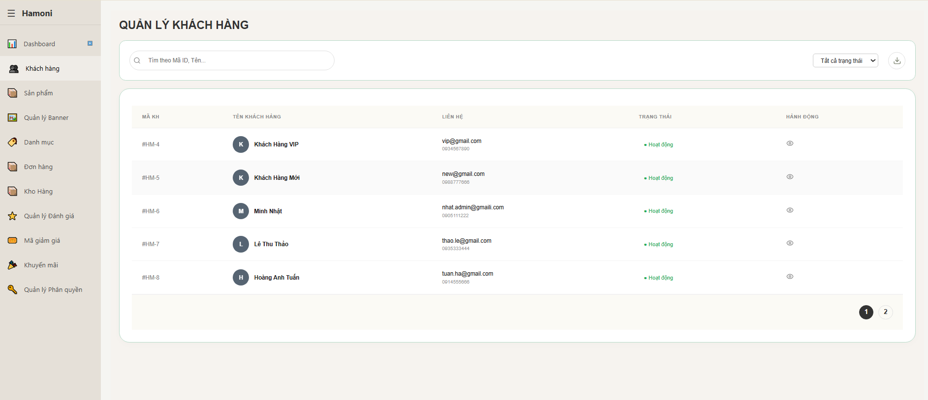

Test Case ID | Mô tả | Qui trình | Điều kiện tiên quyết | Kết quả mong đợi | Kết quả thực tế | Kết quả |  |  | Kết quả |  |  | Chú thích
 |  |  |  |  |  | Vòng 1 |  |  | Vòng 2
 |  |  |  |  |  | Trạng thái | Ngày kiểm tra | Người kiểm tra | Trạng thái | Ngày kiểm tra | Người kiểm tra
GUI_SHOW Trang danh sách khách hàng
GUI-CNNV01 | [Title] Trang khách hàng |  |  | - Text: "QUẢN LÝ KHÁCH HÀNG" - Status: Enable | - Text: "QUẢN LÝ KHÁCH HÀNG" - Status: Enable | Passed | 2026-02-04 | Nữ
GUI-CNNV02 | [Input] Ô tìm kiếm |  |  | - Text: Placeholder "Tìm theo Mã ID, Tên..." - Status: Enable | - Text: Placeholder "Tìm theo Mã ID, Tên..." - Status: Enable | Passed | 2026-02-04 | Nữ
GUI-CNNV03 | [Dropdown] Bộ lọc trạng thái |  |  | - Text: "Tất cả trạng thái" - Status: Enable | - Text: "Tất cả trạng thái" - Status: Enable | Passed | 2026-02-04 | Nữ
GUI-CNNV04 | [Button/Icon] Xuất Excel |  |  | -Text: Icon download hiển thị - Status: Enable | -Text: Icon download hiển thị - Status: Enable | Passed | 2026-02-04 | Nữ
GUI-CNNV05 | [Table] Danh sách khách hàng |  |  | - Text: Hiển thị bảng dữ liệu - Status: Enable | - Text: Hiển thị bảng dữ liệu - Status: Enable | Passed | 2026-02-04 | Nữ
GUI-CNNV06 | [Column] Mã KH |  |  | - Text: "MÃ KH" - Status: Enable | - Text: "MÃ KH" - Status: Enable | Passed | 2026-02-04 | Nữ
GUI-CNNV07 | [Column] Tên khách hàng |  |  | - Text: "TÊN KHÁCH HÀNG" - Status: Enable | - Text: "TÊN KHÁCH HÀNG" - Status: Enable | Passed | 2026-02-04 | Nữ
GUI-CNNV08 | [Column] Liên hệ |  |  | - Text: "LIÊN HỆ" - Status: Enable | - Text: "LIÊN HỆ" - Status: Enable | Passed | 2026-02-04 | Nữ
GUI-CNNV09 | [Column] Trạng thái |  |  | - Text: "TRẠNG THÁI" - Status: Enable | - Text: "TRẠNG THÁI" - Status: Enable | Passed | 2026-02-04 | Nữ
GUI-CNNV10 | [Column] Hành động |  |  | - Text: "HÀNH ĐỘNG" - Status: Enable | - Text: "HÀNH ĐỘNG" - Status: Enable | Passed | 2026-02-04 | Nữ
GUI-CNNV11 | [Icon] Xem chi tiết |  |  | - Text: Icon mắt hiển thị - Status: Enable | - Text: Icon mắt hiển thị - Status: Enable | Passed | 2026-02-04 | Nữ
GUI-CNNV12 | [Pagination] Phân trang |  |  | - Text: "1, 2" - Status: Enable | - Text: "1, 2" - Status: Enable | Passed | 2026-02-04 | Nữ
FUNCTION_SHOW Trang danh sách khách hàng
FUNC-CNNV01 | Hiển thị danh sách KH | Truy cập trang | Đăng nhập vào hệ thống | Hiển thị danh sách khách hàng | Hiển thị danh sách khách hàng | Passed | 2026-02-04 | Nữ
FUNC-CNNV02 | Tìm kiếm KH | Nhập tên vào ô tìm kiếm | Đăng nhập vào hệ thống | Lọc đúng dữ liệu | Lọc đúng dữ liệu | Passed | 2026-02-04 | Nữ
FUNC-CNNV03 | Tìm kiếm không tồn tại | Nhập random | Đăng nhập vào hệ thống | Không có dữ liệu | Không có dữ liệu | Passed | 2026-02-04 | Nữ
FUNC-CNNV04 | Lọc theo trạng thái | Chọn dropdown | Đăng nhập vào hệ thống | Lọc đúng trạng thái | Lọc đúng trạng thái | Passed | 2026-02-04 | Nữ
FUNC-CNNV05 | Xem chi tiết KH | Click icon mắt | Đăng nhập vào hệ thống | Gọi API /api/customer/:id và hiển thị | Gọi API /api/customer/:id và hiển thị | Passed | 2026-02-04 | Nữ
FUNC-CNNV06 | Xuất Excel | Click icon download | Đăng nhập vào hệ thống | Tải file Excel | Tải file Excel | Passed | 2026-02-04 | Nữ
FUNC-CNNV07 | Xóa khách hàng | Gọi delete | Đăng nhập vào hệ thống | Xóa thành công | Xóa thành công | Passed | 2026-02-04 | Nữ

Xem chi tiết khách hàng
Project Name | XÂY DỰNG HỆ THỐNG THƯƠNG MẠI ĐIỆN TỬ MỸ PHẨM HAMONI COSMETIC VÀ CHATBOX AI TƯ VẤN KHÁCH HÀNG
Module Code | Xem chi tiết khách hàng
 | Hoàn thành | Lỗi | Chưa kiểm tra | Bị chăn | Tổng số trường hợp thử nghiệm
Round 1 | 14 | 0 | 0 | 0 | 14
Round 2 | 0 | 0 | 0 | 0 | 0
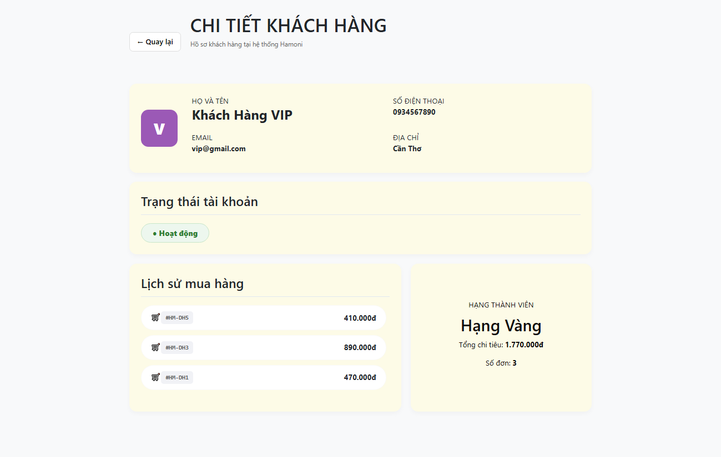

Test Case ID | Mô tả | Qui trình | Điều kiện tiên quyết | Kết quả mong đợi | Kết quả thực tế | Kết quả |  |  | Kết quả |  |  | Chú thích
 |  |  |  |  |  | Vòng 1 |  |  | Vòng 2
 |  |  |  |  |  | Trạng thái | Ngày kiểm tra | Người kiểm tra | Trạng thái | Ngày kiểm tra | Người kiểm tra
GUI_SHOW Trang Xem chi tiết khách hàng
GUI-XCCKH01 | [Title] Chi tiết khách hàng |  |  | - Text: "CHI TIẾT KHÁCH HÀNG" - Status: Enable | - Text: "CHI TIẾT KHÁCH HÀNG" - Status: Enable | Passed | 2026-02-04 | Nữ
GUI-XCCKH02 | [Button] Quay lại |  |  | - Text: "← Quay lại" - Status: Enable | - Text: "← Quay lại" - Status: Enable | Passed | 2026-02-04 | Nữ
GUI-XCCKH03 | [Text] Họ và tên |  |  | - Text: Hiển thị tên khách hàng - Status: Enable | - Text: Hiển thị tên khách hàng - Status: Enable | Passed | 2026-02-04 | Nữ
GUI-XCCKH04 | [Text] Email |  |  | - Text: Hiển thị email - Status: Enable | - Text: Hiển thị email - Status: Enable | Passed | 2026-02-04 | Nữ
GUI-XCCKH05 | [Text] Số điện thoại |  |  | - Text: Hiển thị SĐT - Status: Enable | - Text: Hiển thị SĐT - Status: Enable | Passed | 2026-02-04 | Nữ
GUI-XCCKH06 | [Text] Địa chỉ |  |  | - Text: Hiển thị địa chỉ - Status: Enable | - Text: Hiển thị địa chỉ - Status: Enable | Passed | 2026-02-04 | Nữ
GUI-XCCKH07 | [Card] Trạng thái tài khoản |  |  | - Text: "Trạng thái tài khoản" - Status: Enable | - Text: "Trạng thái tài khoản" - Status: Enable | Passed | 2026-02-04 | Nữ
GUI-XCCKH08 | [Tag] Trạng thái |  |  | - Text: "Hoạt động" - Status: Enable | - Text: "Hoạt động" - Status: Enable | Passed | 2026-02-04 | Nữ
GUI-XCCKH09 | [Section] Lịch sử mua hàng |  |  | - Text: "Lịch sử mua hàng" - Status: Enable | - Text: "Lịch sử mua hàng" - Status: Enable | Passed | 2026-02-04 | Nữ
GUI-XCCKH10 | [List] Đơn hàng |  |  | - Text: Hiển thị mã đơn + số tiền - Status: Enable | - Text: Hiển thị mã đơn + số tiền - Status: Enable | Passed | 2026-02-04 | Nữ
GUI-XCCKH11 | [Section] Hạng thành viên |  |  | - Text: "HẠNG THÀNH VIÊN" - Status: Enable | - Text: "HẠNG THÀNH VIÊN" - Status: Enable | Passed | 2026-02-04 | Nữ
GUI-XCCKH12 | [Text] Hạng khách hàng |  |  | - Text: "Hạng Vàng" - Status: Enable | - Text: "Hạng Vàng" - Status: Enable | Passed | 2026-02-04 | Nữ
GUI-XCCKH13 | [Text] Tổng chi tiêu |  |  | - Text: Hiển thị tiền (VD: 1.770.000đ) - Status: Enable | - Text: Hiển thị tiền (VD: 1.770.000đ) - Status: Enable | Passed | 2026-02-04 | Nữ
GUI-XCCKH14 | [Text] Số đơn |  |  | - Text: Hiển thị số đơn - Status: Enable | - Text: Hiển thị số đơn - Status: Enable | Passed | 2026-02-04 | Nữ

Danh sách danh mục sản phẩm
Project Name | XÂY DỰNG HỆ THỐNG THƯƠNG MẠI ĐIỆN TỬ MỸ PHẨM HAMONI COSMETIC VÀ CHATBOX AI TƯ VẤN KHÁCH HÀNG
Module Code | Danh sách danh mục sản phẩm
 | Hoàn thành | Lỗi | Chưa kiểm tra | Bị chăn | Tổng số trường hợp thử nghiệm
Round 1 | 24 | 0 | 0 | 0 | 24
Round 2 | 0 | 0 | 0 | 0 | 0
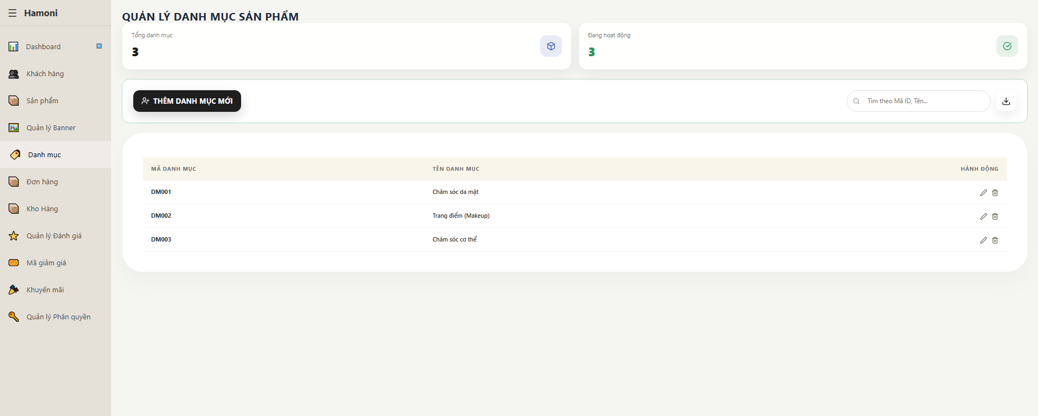

Test Case ID | Mô tả | Qui trình | Điều kiện tiên quyết | Kết quả mong đợi | Kết quả thực tế | Kết quả |  |  | Kết quả |  |  | Chú thích
 |  |  |  |  |  | Vòng 1 |  |  | Vòng 2
 |  |  |  |  |  | Trạng thái | Ngày kiểm tra | Người kiểm tra | Trạng thái | Ngày kiểm tra | Người kiểm tra
GUI_SHOW Trang danh sách danh mục sản phẩm
GUI-DSDMSP01 | [Title] Trang |  |  | - Text: "QUẢN LÝ DANH MỤC SẢN PHẨM" - Status: Enable | - Text: "QUẢN LÝ DANH MỤC SẢN PHẨM" - Status: Enable | Passed | 2026-02-04 | Nữ
GUI-DSDMSP02 | [Card] Tổng danh mục |  |  | - Text: "Tổng danh mục" - Status: Enable | - Text: "Tổng danh mục" - Status: Enable | Passed | 2026-02-04 | Nữ
GUI-DSDMSP03 | [Card] Đang hoạt động |  |  | - Text: "Đang hoạt động" - Status: Enable | - Text: "Đang hoạt động" - Status: Enable | Passed | 2026-02-04 | Nữ
GUI-DSDMSP04 | [Button] Thêm danh mục mới |  |  | - Text: "THÊM DANH MỤC MỚI" - Status: Enable | - Text: "THÊM DANH MỤC MỚI" - Status: Enable | Passed | 2026-02-04 | Nữ
GUI-DSDMSP05 | [Input] Ô tìm kiếm |  |  | - Placeholder: "Tìm theo Mã ID, Tên..." - Status: Enable | - Placeholder: "Tìm theo Mã ID, Tên..." - Status: Enable | Passed | 2026-02-04 | Nữ
GUI-DSDMSP06 | [Button/Icon] Tải xuống |  |  | - Icon download hiển thị - Status: Enable | - Icon download hiển thị - Status: Enable | Passed | 2026-02-04 | Nữ
GUI-DSDMSP07 | [Table] Danh sách danh mục |  |  | - Hiển thị bảng dữ liệu - Status: Enable | - Hiển thị bảng dữ liệu - Status: Enable | Passed | 2026-02-04 | Nữ
GUI-DSDMSP08 | [Column] Mã danh mục |  |  | - Text: "MÃ DANH MỤC" - Status: Enable | - Text: "MÃ DANH MỤC" - Status: Enable | Passed | 2026-02-04 | Nữ
GUI-DSDMSP09 | [Column] Tên danh mục |  |  | - Text: "TÊN DANH MỤC" - Status: Enable | - Text: "TÊN DANH MỤC" - Status: Enable | Passed | 2026-02-04 | Nữ
GUI-DSDMSP10 | [Column] Hành động |  |  | - Text: "HÀNH ĐỘNG" - Status: Enable | - Text: "HÀNH ĐỘNG" - Status: Enable | Passed | 2026-02-04 | Nữ
GUI-DSDMSP11 | [Button/Icon] Edit |  |  | - Icon edit hiển thị - Status: Enable | - Icon edit hiển thị - Status: Enable | Passed | 2026-02-04 | Nữ
GUI-DSDMSP12 | [Button/Icon] Delete |  |  | - Icon delete hiển thị - Status: Enable | - Icon delete hiển thị - Status: Enable | Passed | 2026-02-04 | Nữ
FUNCTION_SHOW Trang danh sách danh mục sản phẩm
FUNC-DSDMSP01 | Hiển thị danh sách danh mục | Truy cập trang | Đăng nhập vào hệ thống | Hiển thị đầy đủ danh mục |  | Passed | 2026-02-04 | Nữ
FUNC-DSDMSP02 | Tìm kiếm theo tên | Nhập "Chăm sóc da" vào ô tìm kiếm | Đăng nhập vào hệ thống | Hiển thị đúng danh mục |  | Passed | 2026-02-04 | Nữ
FUNC-DSDMSP03 | Tìm kiếm không tồn tại | Nhập "abcxyz" | Đăng nhập vào hệ thống | Hiển thị "không có dữ liệu" |  | Passed | 2026-02-04 | Nữ
FUNC-DSDMSP04 | Thêm danh mục mới | Click "Thêm danh mục mới" | Đăng nhập vào hệ thống | Mở form thêm danh mục |  | Passed | 2026-02-04 | Nữ
FUNC-DSDMSP05 | Thêm danh mục hợp lệ | Nhập đầy đủ thông tin → Lưu | Đăng nhập vào hệ thống | Thêm thành công + hiển thị trong bảng |  | Passed | 2026-02-04 | Nữ
FUNC-DSDMSP06 | Thêm danh mục trùng mã | Nhập mã đã tồn tại (DM001) | Đăng nhập vào hệ thống | Hiển thị lỗi trùng mã |  | Passed | 2026-02-04 | Nữ
FUNC-DSDMSP07 | Sửa danh mục | Click icon edit | Đăng nhập vào hệ thống | Mở form chỉnh sửa |  | Passed | 2026-02-04 | Nữ
FUNC-DSDMSP08 | Cập nhật danh mục | Sửa tên → Lưu | Đăng nhập vào hệ thống | Cập nhật thành công |  | Passed | 2026-02-04 | Nữ
FUNC-DSDMSP09 | Xóa danh mục | Click icon delete | Đăng nhập vào hệ thống | Hiển thị popup xác nhận |  | Passed | 2026-02-04 | Nữ
FUNC-DSDMSP10 | Xác nhận xóa | Click xác nhận | Đăng nhập vào hệ thống | Xóa khỏi danh sách |  | Passed | 2026-02-04 | Nữ
FUNC-DSDMSP11 | Hủy xóa | Click hủy | Đăng nhập vào hệ thống | Không thay đổi dữ liệu |  | Passed | 2026-02-04 | Nữ
FUNC-DSDMSP12 | Xuất file danh mục | Click icon download | Đăng nhập vào hệ thống | Tải file Excel |  | Passed | 2026-02-04 | Nữ

Thêm danh mục sản phẩm
Project Name | XÂY DỰNG HỆ THỐNG THƯƠNG MẠI ĐIỆN TỬ MỸ PHẨM HAMONI COSMETIC VÀ CHATBOX AI TƯ VẤN KHÁCH HÀNG
Module Code | Thêm danh mục sản phẩm
 | Hoàn thành | Lỗi | Chưa kiểm tra | Bị chăn | Tổng số trường hợp thử nghiệm
Round 1 | 12 | 1 | 0 | 0 | 13
Round 2 | 13 | 0 | 0 | 0 | 13
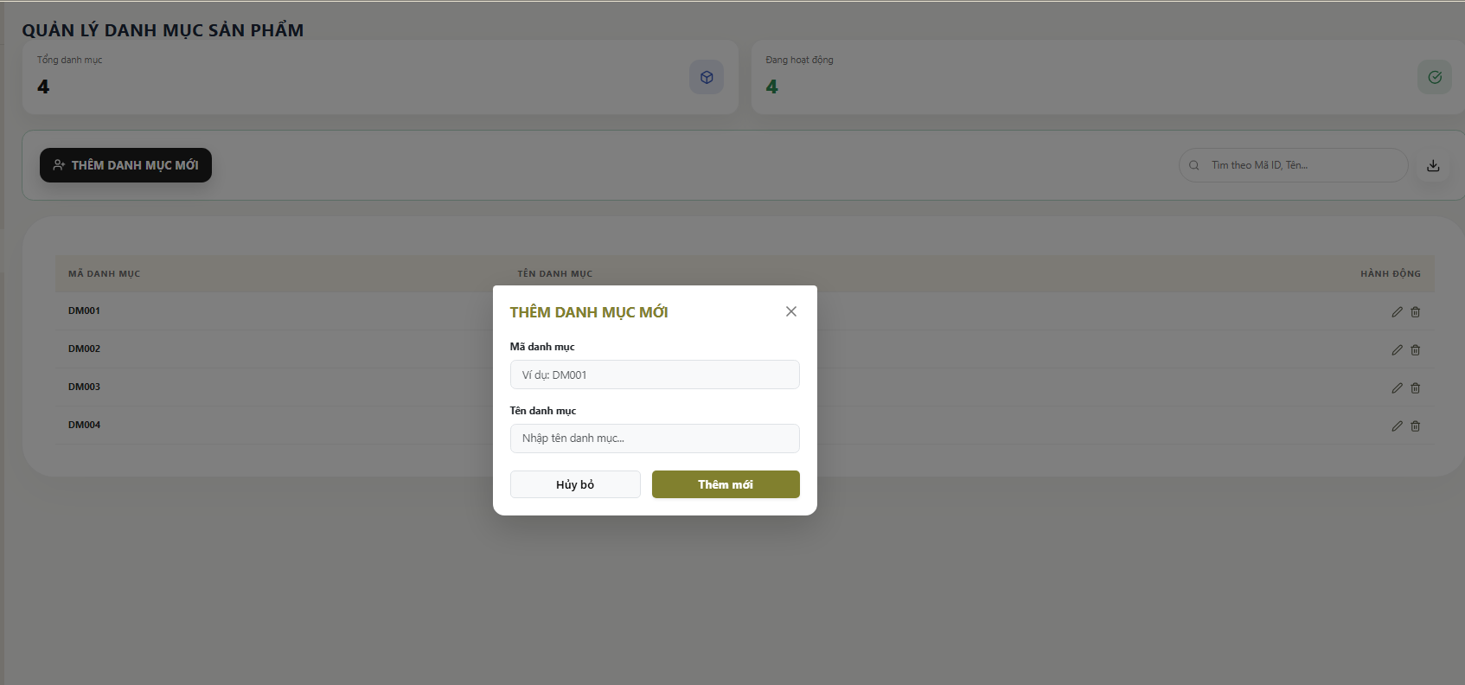

Test Case ID | Mô tả | Qui trình | Điều kiện tiên quyết | Kết quả mong đợi | Kết quả thực tế | Kết quả |  |  | Kết quả |  |  | Chú thích
 |  |  |  |  |  | Vòng 1 |  |  | Vòng 2
 |  |  |  |  |  | Trạng thái | Ngày kiểm tra | Người kiểm tra | Trạng thái | Ngày kiểm tra | Người kiểm tra
GUI_SHOW Trang Thêm danh mục sản phẩm
GUI-TDMSP01 | [Popup] Hiển thị form |  |  | - Text: "THÊM DANH MỤC MỚI" - Status: Enable | - Text: "THÊM DANH MỤC MỚI" - Status: Enable | Passed | 2026-02-04 | Nữ
GUI-TDMSP02 | [Input] Mã danh mục |  |  | - Placeholder: "Ví dụ: DM001" - Status: Enable | - Placeholder: "Ví dụ: DM001" - Status: Enable | Passed | 2026-02-04 | Nữ
GUI-TDMSP03 | [Input] Tên danh mục |  |  | - Placeholder: "Nhập tên danh mục..." - Status: Enable | - Placeholder: "Nhập tên danh mục..." - Status: Enable | Passed | 2026-02-04 | Nữ
GUI-TDMSP04 | [Button] Hủy bỏ |  |  | - Text: "Hủy bỏ" - Status: Enable | - Text: "Hủy bỏ" - Status: Enable | Passed | 2026-02-04 | Nữ
GUI-TDMSP05 | [Button] Thêm mới |  |  | - Text: "Thêm mới" - Status: Enable | - Text: "Thêm mới" - Status: Enable | Passed | 2026-02-04 | Nữ
GUI-TDMSP06 | [Icon] Đóng popup (X) |  |  | - Icon hiển thị - Status: Enable | - Icon hiển thị - Status: Enable | Passed | 2026-02-04 | Nữ
FUNCTION_SHOW Trang Thêm danh mục sản phẩm
FUNC-TDMSP01 | Mở popup thêm | 1. Click "Thêm danh mục mới" | Đăng nhập vào hệ thống | Hiển thị popup thêm danh mục | Hiển thị popup thêm danh mục | Passed | 2026-02-04 | Nữ
FUNC-TDMSP02 | Thêm danh mục hợp lệ | 1. Nhập mã danh mục 2. Nhập tên danh mục 3. Click "Thêm mới" | Đăng nhập vào hệ thống | Thêm thành công và hiển thị trong bảng | Thêm thành công và hiển thị trong bảng | Passed | 2026-02-04 | Nữ
FUNC-TDMSP03 | Bỏ trống mã danh mục | 1. Không nhập mã 2. Nhập tên danh mục 3. Click "Thêm mới" | Đăng nhập vào hệ thống | Hiển thị lỗi "Mã danh mục không được để trống" | Hiển thị lỗi "Mã danh mục không được để trống" | Passed | 2026-02-04 | Nữ
FUNC-TDMSP04 | Bỏ trống tên danh mục | 1. Nhập mã danh mục 2. Không nhập tên 3. Click "Thêm mới" | Đăng nhập vào hệ thống | Hiển thị lỗi "Tên danh mục không được để trống" | Hiển thị lỗi "Tên danh mục không được để trống" | Passed | 2026-02-04 | Nữ
FUNC-TDMSP05 | Trùng mã danh mục | 1. Nhập mã DM001 2. Nhập tên bất kỳ 3. Click "Thêm mới" | Đăng nhập vào hệ thống | Hiển thị lỗi trùng mã | Thêm thành công và hiển thị trong bảng | Failed | 2026-02-04 | Nữ | Passed | 2026-03-04 | Nữ
FUNC-TDMSP06 | Hủy thêm danh mục | 1. Click "Hủy bỏ" | Đăng nhập vào hệ thống | Đóng popup, không lưu dữ liệu | Đóng popup, không lưu dữ liệu | Passed | 2026-02-04 | Nữ
FUNC-TDMSP07 | Đóng popup bằng icon X | 1. Click icon X | Đăng nhập vào hệ thống | Đóng popup | Đóng popup | Passed | 2026-02-04 | Nữ

Cập nhật danh mục sản phẩm
Project Name | XÂY DỰNG HỆ THỐNG THƯƠNG MẠI ĐIỆN TỬ MỸ PHẨM HAMONI COSMETIC VÀ CHATBOX AI TƯ VẤN KHÁCH HÀNG
Module Code | Cập nhật danh mục sản phẩm
 | Hoàn thành | Lỗi | Chưa kiểm tra | Bị chăn | Tổng số trường hợp thử nghiệm
Round 1 | 11 | 0 | 0 | 0 | 11
Round 2 | 0 | 0 | 0 | 0 | 0

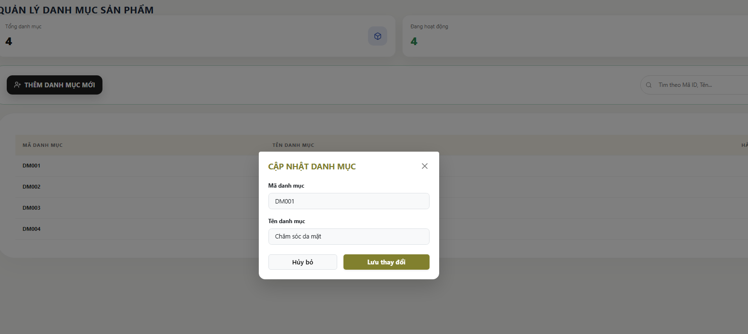

Test Case ID | Mô tả | Qui trình | Điều kiện tiên quyết | Kết quả mong đợi | Kết quả thực tế | Kết quả |  |  | Kết quả |  |  | Chú thích
 |  |  |  |  |  | Vòng 1 |  |  | Vòng 2
 |  |  |  |  |  | Trạng thái | Ngày kiểm tra | Người kiểm tra | Trạng thái | Ngày kiểm tra | Người kiểm tra
GUI_SHOW Trang Cập nhật danh mục sản phẩm
GUI-CNDMSP01 | [Popup] Hiển thị |  |  | - Text: "CẬP NHẬT DANH MỤC" - Status: Enable | - Text: "CẬP NHẬT DANH MỤC" - Status: Enable | Passed | 2026-02-04 | Nữ
GUI-CNDMSP02 | [Input] Mã danh mục |  |  | - Text: "DM001" - Status: Disable (không cho sửa) | - Text: "DM001" - Status: Disable (không cho sửa) | Passed | 2026-02-04 | Nữ
GUI-CNDMSP03 | [Input] Tên danh mục |  |  | - Text: "Chăm sóc da mặt" - Status: Enable | - Text: "Chăm sóc da mặt" - Status: Enable | Passed | 2026-02-04 | Nữ
GUI-CNDMSP04 | [Button] Hủy bỏ |  |  | - Text: "Hủy bỏ" - Status: Enable | - Text: "Hủy bỏ" - Status: Enable | Passed | 2026-02-04 | Nữ
GUI-CNDMSP05 | [Button] Lưu thay đổi |  |  | - Text: "Lưu thay đổi" - Status: Enable | - Text: "Lưu thay đổi" - Status: Enable | Passed | 2026-02-04 | Nữ
GUI-CNDMSP06 | [Icon] Đóng popup |  |  | - Icon hiển thị - Status: Enable | - Icon hiển thị - Status: Enable | Passed | 2026-02-04 | Nữ
FUNCTION_SHOW Trang Cập nhật danh mục sản phẩm
FUNC-CNDMSP01 | Mở popup chỉnh sửa | 1. Click icon edit | Đăng nhập vào hệ thống | Hiển thị popup cập nhật | Hiển thị popup cập nhật | Passed | 2026-02-04 | Nữ
FUNC-CNDMSP02 | Cập nhật hợp lệ | 1. Sửa tên danh mục 2. Click "Lưu thay đổi" | Đăng nhập vào hệ thống | Cập nhật thành công + hiển thị lại bảng | Cập nhật thành công + hiển thị lại bảng | Passed | 2026-02-04 | Nữ
FUNC-CNDMSP03 | Bỏ trống tên | 1. Xóa tên danh mục 2. Click "Lưu thay đổi" | Đăng nhập vào hệ thống | Hiển thị lỗi không được để trống | Hiển thị lỗi không được để trống | Passed | 2026-02-04 | Nữ
FUNC-CNDMSP04 | Click Hủy bỏ | 1. Click "Hủy bỏ" | Đăng nhập vào hệ thống | Đóng popup, không lưu | Đóng popup, không lưu | Passed | 2026-02-04 | Nữ
FUNC-CNDMSP05 | Click icon X | 1. Click icon X | Đăng nhập vào hệ thống | Đóng popup | Đóng popup | Passed | 2026-02-04 | Nữ

Danh sách banner
Project Name | XÂY DỰNG HỆ THỐNG THƯƠNG MẠI ĐIỆN TỬ MỸ PHẨM HAMONI COSMETIC VÀ CHATBOX AI TƯ VẤN KHÁCH HÀNG
Module Code | Danh sách banner
 | Hoàn thành | Lỗi | Chưa kiểm tra | Bị chăn | Tổng số trường hợp thử nghiệm
Round 1 | 22 | 1 | 0 | 0 | 23
Round 2 | 23 | 0 | 0 | 0 | 23

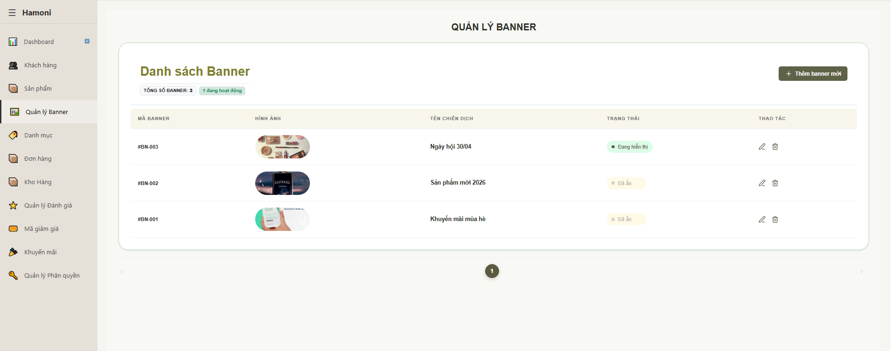

Test Case ID | Mô tả | Qui trình | Điều kiện tiên quyết | Kết quả mong đợi | Kết quả thực tế | Kết quả |  |  | Kết quả |  |  | Chú thích
 |  |  |  |  |  | Vòng 1 |  |  | Vòng 2
 |  |  |  |  |  | Trạng thái | Ngày kiểm tra | Người kiểm tra | Trạng thái | Ngày kiểm tra | Người kiểm tra
GUI_SHOW Trang danh sách banner
GUI-DSB01 | [Title] Trang quản lý banner |  |  | - Text: Black - Status: Enable | - Text: Black - Status: Enable | Passed | 2026-02-04 | Nữ
GUI-DSB02 | [Section] Danh sách banner |  |  | - Text: Black - Status: Enable | - Text: Black - Status: Enable | Passed | 2026-02-04 | Nữ
GUI-DSB03 | [Label] Tổng số banner |  |  | - Text: Black - Status: Enable | - Text: Black - Status: Enable | Passed | 2026-02-04 | Nữ
GUI-DSB04 | [Label] Trạng thái tổng |  |  | - Text: Black - Status: Enable | - Text: Black - Status: Enable | Passed | 2026-02-04 | Nữ
GUI-DSB05 | [Button] Thêm banner mới |  |  | - Text: Black - Status: Enable | - Text: Black - Status: Enable | Passed | 2026-02-04 | Nữ
GUI-DSB06 | [Table] Danh sách banner |  |  | - Text: Black - Status: Enable | - Text: Black - Status: Enable | Passed | 2026-02-04 | Nữ
GUI-DSB07 | [Column] Mã banner |  |  | - Text: Black - Status: Enable | - Text: Black - Status: Enable | Passed | 2026-02-04 | Nữ
GUI-DSB08 | [Column] Hình ảnh |  |  | - Text: Black - Status: Enable | - Text: Black - Status: Enable | Passed | 2026-02-04 | Nữ
GUI-DSB09 | [Column] Tên chiến dịch |  |  | - Text: Black - Status: Enable | - Text: Black - Status: Enable | Passed | 2026-02-04 | Nữ
GUI-DSB10 | [Column] Trạng thái |  |  | - Text: Black - Status: Enable | - Text: Black - Status: Enable | Passed | 2026-02-04 | Nữ
GUI-DSB11 | [Column] Thao tác |  |  | - Text: Black - Status: Enable | - Text: Black - Status: Enable | Passed | 2026-02-04 | Nữ
GUI-DSB12 | [Icon] Sửa banner |  |  | - Text: Black - Status: Enable | - Text: Black - Status: Enable | Passed | 2026-02-04 | Nữ
GUI-DSB13 | [Icon] Xóa banner |  |  | - Text: Black - Status: Enable | - Text: Black - Status: Enable | Passed | 2026-02-04 | Nữ
GUI-DSB14 | [Pagination] Phân trang |  |  | - Text: Black - Status: Enable | - Text: Black - Status: Enable | Passed | 2026-02-04 | Nữ
FUNCTION_SHOW Trang danh sách banner
FUNC-DSB01 | Hiển thị danh sách banner | 1. Truy cập trang Banner | Đăng nhập vào hệ thống | Hiển thị danh sách banner | Hiển thị danh sách banner | Passed | 2026-02-04 | Nữ
FUNC-DSB02 | Thêm banner mới | 1. Click "Thêm banner mới" | Đăng nhập vào hệ thống | Mở form thêm banner | Mở form thêm banner | Passed | 2026-02-04 | Nữ
FUNC-DSB03 | Chỉnh sửa banner | 1. Click icon sửa | Đăng nhập vào hệ thống | Mở form chỉnh sửa | Mở form chỉnh sửa | Passed | 2026-02-04 | Nữ
FUNC-DSB04 | Xóa banner | 1. Click icon xóa | Đăng nhập vào hệ thống | Hiển thị popup xác nhận | Hiển thị popup xác nhận | Passed | 2026-02-04 | Nữ
FUNC-DSB05 | Xác nhận xóa | 1. Click xác nhận xóa | Đăng nhập vào hệ thống | Banner bị xóa khỏi danh sách | Banner bị xóa khỏi danh sách | Passed | 2026-02-04 | Nữ
FUNC-DSB06 | Hủy xóa banner | 1. Click xóa 2. Click Hủy | Đăng nhập vào hệ thống | Không xóa banner | Không xóa banner | Passed | 2026-02-04 | Nữ
FUNC-DSB07 | Hiển thị trạng thái banner | 1. Xem trạng thái từng banner | Đăng nhập vào hệ thống | Hiển thị đúng trạng thái (Đang hiển thị / Đã ẩn) | Hiển thị đúng trạng thái (Đang hiển thị / Đã ẩn) | Passed | 2026-02-04 | Nữ
FUNC-DSB08 | Phân trang | 1. Click trang khác | Đăng nhập vào hệ thống | Chuyển trang dữ liệu | Chuyển trang dữ liệu | Passed | 2026-02-04 | Nữ
FUNC-DSB09 | Click "Thêm banner mới" không phản hồi | 1. Click "Thêm banner mới" | Đăng nhập vào hệ thống | Mở modal thêm banner | Không có phản hồi | Failed | 2026-02-04 | Nữ | Passed | 2026-03-04 | Nữ

Thêm banner
Project Name | XÂY DỰNG HỆ THỐNG THƯƠNG MẠI ĐIỆN TỬ MỸ PHẨM HAMONI COSMETIC VÀ CHATBOX AI TƯ VẤN KHÁCH HÀNG
Module Code | Thêm banner
 | Hoàn thành | Lỗi | Chưa kiểm tra | Bị chăn | Tổng số trường hợp thử nghiệm
Round 1 | 19 | 1 | 0 | 0 | 20
Round 2 | 20 | 0 | 0 | 0 | 20

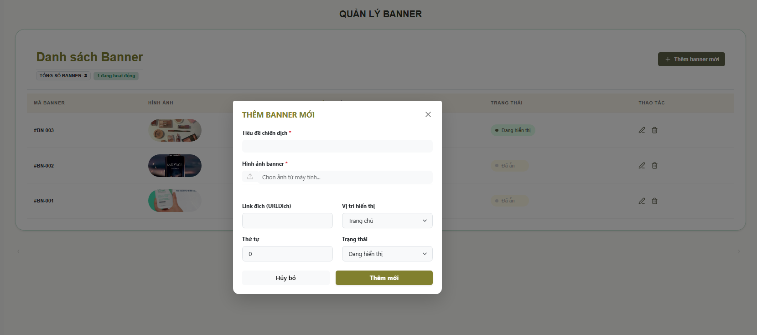

Test Case ID | Mô tả | Qui trình | Điều kiện tiên quyết | Kết quả mong đợi | Kết quả thực tế | Kết quả |  |  | Kết quả |  |  | Chú thích
 |  |  |  |  |  | Vòng 1 |  |  | Vòng 2
 |  |  |  |  |  | Trạng thái | Ngày kiểm tra | Người kiểm tra | Trạng thái | Ngày kiểm tra | Người kiểm tra
GUI_SHOW Trang thêm banner
GUI-TB01 | [Title] THÊM BANNER MỚ |  |  | - Text: Black - Status: Enable | - Text: Black - Status: Enable | Passed | 2026-02-04 | Nữ
GUI-TB02 | [Input] Tiêu đề chiến dịch |  |  | - Text: Black - Status: Enable | - Text: Black - Status: Enable | Passed | 2026-02-04 | Nữ
GUI-TB03 | [Upload] Hình ảnh banner |  |  | - Text: Black - Status: Enable | - Text: Black - Status: Enable | Passed | 2026-02-04 | Nữ
GUI-TB04 | [Input] Link đích |  |  | - Text: Black - Status: Enable | - Text: Black - Status: Enable | Passed | 2026-02-04 | Nữ
GUI-TB05 | [Dropdown] Vị trí hiển thị |  |  | - Text: Black - Status: Enable | - Text: Black - Status: Enable | Passed | 2026-02-04 | Nữ
GUI-TB06 | [Input] Thứ tự |  |  | - Text: Black - Status: Enable | - Text: Black - Status: Enable | Passed | 2026-02-04 | Nữ
GUI-TB07 | [Dropdown] Trạng thái |  |  | - Text: Black - Status: Enable | - Text: Black - Status: Enable | Passed | 2026-02-04 | Nữ
GUI-TB08 | [Button] Hủy bỏ |  |  | - Text: Black - Status: Enable | - Text: Black - Status: Enable | Passed | 2026-02-04 | Nữ
GUI-TB09 | [Button] Thêm mới |  |  | - Text: Black - Status: Enable | - Text: Black - Status: Enable | Passed | 2026-02-04 | Nữ
GUI-TB10 | [Icon] Close (X) |  |  | - Text: Black - Status: Enable | - Text: Black - Status: Enable | Passed | 2026-02-04 | Nữ
FUNCTION_SHOW Trang thêm banner
FUNC-TB01 | Kiểm tra mở form thêm banner | 1. Click "Thêm banner mới" | Đăng nhập vào hệ thống | Hiển thị popup thêm banner | Hiển thị popup thêm banner | Passed | 2026-02-04 | Nữ
FUNC-TB02 | Kiểm tra nhập tiêu đề | 1. Nhập tiêu đề | Đăng nhập vào hệ thống | Nhập được dữ liệu | Nhập được dữ liệu | Passed | 2026-02-04 | Nữ
FUNC-TB03 | Kiểm tra upload ảnh | 1. Chọn ảnh từ máy | Đăng nhập vào hệ thống | Upload thành công | Upload thành công | Passed | 2026-02-04 | Nữ
FUNC-TB04 | Kiểm tra nhập link đích | 1. Nhập URL | Đăng nhập vào hệ thống | Lưu được link | Lưu được link | Passed | 2026-02-04 | Nữ
FUNC-TB05 | Kiểm tra chọn vị trí hiển thị | 1. Chọn dropdown | Đăng nhập vào hệ thống | Giá trị được chọn | Giá trị được chọn | Passed | 2026-02-04 | Nữ
FUNC-TB06 | Kiểm tra nhập thứ tự | 1. Nhập số | Đăng nhập vào hệ thống | Nhập số hợp lệ | Nhập số hợp lệ | Passed | 2026-02-04 | Nữ
FUNC-TB07 | Kiểm tra chọn trạng thái | 1. Chọn trạng thái | Đăng nhập vào hệ thống | Trạng thái thay đổi | Trạng thái thay đổi | Passed | 2026-02-04 | Nữ
FUNC-TB08 | Kiểm tra thêm mới banner | 1. Nhập đầy đủ 2. Click "Thêm mới" | Đăng nhập vào hệ thống | Banner được thêm vào danh sách | Banner được thêm vào danh sách | Passed | 2026-02-04 | Nữ
FUNC-TB09 | Kiểm tra bỏ trống tiêu đề | 1. Không nhập tiêu đề 2. Click "Thêm mới" | Đăng nhập vào hệ thống | Báo lỗi ra màn hình | Lưu thành công | Failed | 2026-02-04 | Nữ | Passed | 2026-03-04 | Nữ
FUNC-TB10 | Kiểm tra nút hủy | 1. Click "Hủy bỏ" | Đăng nhập vào hệ thống | Đóng popup | Đóng popup | Passed | 2026-02-04 | Nữ

Cập nhật banner
Project Name | XÂY DỰNG HỆ THỐNG THƯƠNG MẠI ĐIỆN TỬ MỸ PHẨM HAMONI COSMETIC VÀ CHATBOX AI TƯ VẤN KHÁCH HÀNG
Module Code | Cập nhật banner
 | Hoàn thành | Lỗi | Chưa kiểm tra | Bị chăn | Tổng số trường hợp thử nghiệm
Round 1 | 21 | 1 | 0 | 0 | 22
Round 2 | 22 | 0 | 0 | 0 | 22

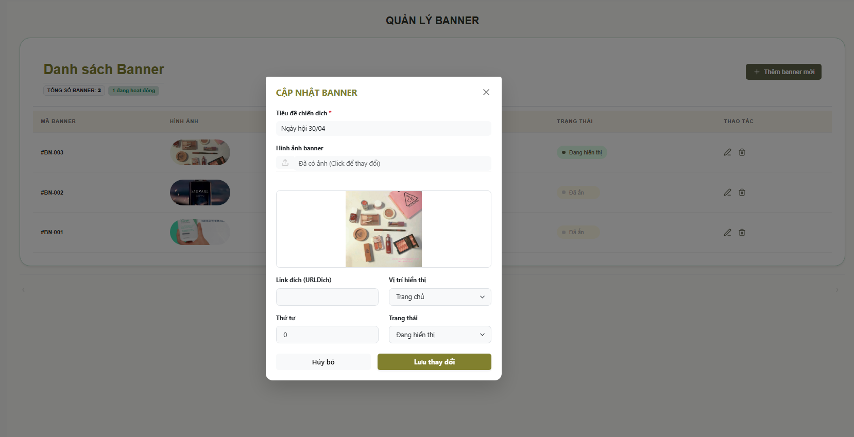

Test Case ID | Mô tả | Qui trình | Điều kiện tiên quyết | Kết quả mong đợi | Kết quả thực tế | Kết quả |  |  | Kết quả |  |  | Chú thích
 |  |  |  |  |  | Vòng 1 |  |  | Vòng 2
 |  |  |  |  |  | Trạng thái | Ngày kiểm tra | Người kiểm tra | Trạng thái | Ngày kiểm tra | Người kiểm tra
GUI_SHOW Trang cập nhật banner
GUI-CNB01 | [Title] CẬP NHẬT BANNER |  |  | - Text: Black - Status: Enable | - Text: Black - Status: Enable | Passed |  | Nữ
GUI-CNB02 | [Input] Tiêu đề chiến dịch |  |  | - Text: Black - Status: Enable | - Text: Black - Status: Enable | Passed |  | Nữ
GUI-CNB03 | [Upload] Hình ảnh banner |  |  | - Text: Black - Status: Enable | - Text: Black - Status: Enable | Passed |  | Nữ
GUI-CNB04 | [Preview] Ảnh banner |  |  | - Text: Black - Status: Enable | - Text: Black - Status: Enable | Passed |  | Nữ
GUI-CNB05 | [Input] Link đích |  |  | - Text: Black - Status: Enable | - Text: Black - Status: Enable | Passed |  | Nữ
GUI-CNB06 | [Dropdown] Vị trí hiển thị |  |  | - Text: Black - Status: Enable | - Text: Black - Status: Enable | Passed |  | Nữ
GUI-CNB07 | [Input] Thứ tự |  |  | - Text: Black - Status: Enable | - Text: Black - Status: Enable | Passed |  | Nữ
GUI-CNB08 | [Dropdown] Trạng thái |  |  | - Text: Black - Status: Enable | - Text: Black - Status: Enable | Passed |  | Nữ
GUI-CNB09 | [Button] Hủy bỏ |  |  | - Text: Black - Status: Enable | - Text: Black - Status: Enable | Passed |  | Nữ
GUI-CNB10 | [Button] Lưu thay đổi |  |  |  |  | Passed |  | Nữ
GUI-CNB11 | [Icon] Close (X) |  |  | - Text: Black - Status: Enable | - Text: Black - Status: Enable | Passed |  | Nữ
FUNCTION_SHOW Trang cập nhật banner
FUNC-CNB01 | Kiểm tra mở form cập nhật banner | 1. Click icon sửa 2. Mở popup | Đăng nhập vào hệ thống | Hiển thị form cập nhật | Hiển thị form cập nhật | Passed |  | Nữ
FUNC-CNB02 | Kiểm tra hiển thị dữ liệu cũ | 1. Mở form | Đăng nhập vào hệ thống | Hiển thị đầy đủ thông tin cũ | Hiển thị đầy đủ thông tin cũ | Passed |  | Nữ
FUNC-CNB03 | Kiểm tra thay đổi tiêu đề | tiêu đề 1. Sửa tiêu đề 2. Lưu | Đăng nhập vào hệ thống | Dữ liệu được cập nhật | Dữ liệu được cập nhật | Passed |  | Nữ
FUNC-CNB04 | Kiểm tra thay đổi ảnh | 1. Click đổi ảnh 2. Upload ảnh mới | Đăng nhập vào hệ thống | Ảnh mới hiển thị | Ảnh mới hiển thị | Passed |  | Nữ
FUNC-CNB05 | Kiểm tra thay đổi link | 1. Nhập link mới | Đăng nhập vào hệ thống | Link được lưu | Link được lưu | Passed |  | Nữ
FUNC-CNB06 | Kiểm tra thay đổi vị trí hiển thị | 1. Chọn dropdown | Đăng nhập vào hệ thống | Giá trị được cập nhật | Giá trị được cập nhật | Passed |  | Nữ
FUNC-CNB07 | Kiểm tra thay đổi thứ tự | 1. Nhập số | Đăng nhập vào hệ thống | Thứ tự thay đổi | Thứ tự thay đổi | Passed |  | Nữ
FUNC-CNB08 | Kiểm tra thay đổi trạng thái | 1. Chọn trạng thái | Đăng nhập vào hệ thống | Trạng thái cập nhật | Trạng thái cập nhật | Passed |  | Nữ
FUNC-CNB09 | Kiểm tra lưu cập nhật | 1. Click "Lưu thay đổi" | Đăng nhập vào hệ thống | Cập nhật thành công | Cập nhật thành công | Passed |  | Nữ
FUNC-CNB10 | Kiểm tra bỏ trống tiêu đề | 1. Xóa tiêu đề 2. Lưu | Đăng nhập vào hệ thống | Hiển thị lỗi validate | Không báo lỗi | Failed |  | Nữ | Passed |  | Nữ
FUNC-CNB11 | Kiểm tra nút hủy | 1. Click "Hủy bỏ" | Đăng nhập vào hệ thống | Đóng popup | Đóng popup | Passed |  | Nữ

Danh sách sản phẩm
Project Name | XÂY DỰNG HỆ THỐNG THƯƠNG MẠI ĐIỆN TỬ MỸ PHẨM HAMONI COSMETIC VÀ CHATBOX AI TƯ VẤN KHÁCH HÀNG
Module Code | Danh sách sản phẩm
 | Hoàn thành | Lỗi | Chưa kiểm tra | Bị chăn | Tổng số trường hợp thử nghiệm
Round 1 | 18 | 0 | 0 | 0 | 18
Round 2 | 0 | 0 | 0 | 0 | 0

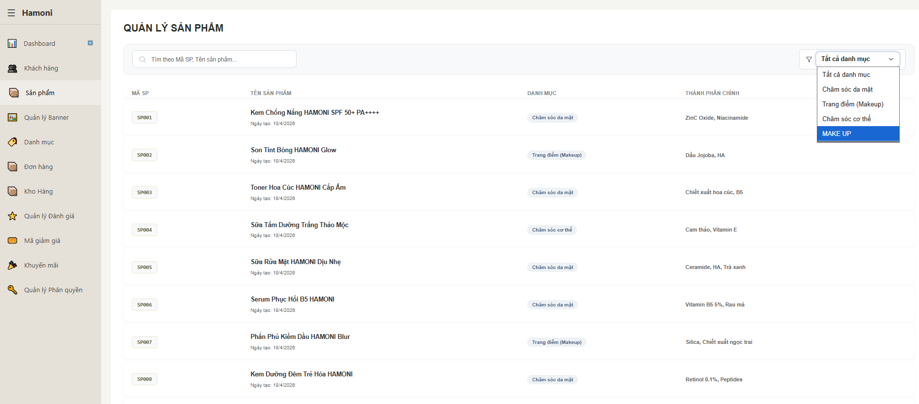

Test Case ID | Mô tả | Qui trình | Điều kiện tiên quyết | Kết quả mong đợi | Kết quả thực tế | Kết quả |  |  | Kết quả |  |  | Chú thích
 |  |  |  |  |  | Vòng 1 |  |  | Vòng 2
 |  |  |  |  |  | Trạng thái | Ngày kiểm tra | Người kiểm tra | Trạng thái | Ngày kiểm tra | Người kiểm tra
GUI_SHOW Trang danh sách sản phẩm
GUI-DSSP01 | [Title] QUẢN LÝ SẢN PHẨM |  |  | - Text: Black - Status: Enable | - Text: Black - Status: Enable | Passed | 2026-02-04 | Nữ
GUI-DSSP02 | [Input] Ô tìm kiếm |  |  | - Text: Black - Status: Enable | - Text: Black - Status: Enable | Passed | 2026-02-04 | Nữ
GUI-DSSP03 | [Dropdown] Bộ lọc danh mục |  |  | - Text: Black - Status: Enable | - Text: Black - Status: Enable | Passed | 2026-02-04 | Nữ
GUI-DSSP04 | [Dropdown Item] Danh mục |  |  | - Text: Black - Status: Enable | - Text: Black - Status: Enable | Passed | 2026-02-04 | Nữ
GUI-DSSP05 | [Table] Danh sách sản phẩm |  |  | - Text: Black - Status: Enable | - Text: Black - Status: Enable | Passed | 2026-02-04 | Nữ
GUI-DSSP06 | [Column] Mã SP |  |  | - Text: Black - Status: Enable | - Text: Black - Status: Enable | Passed | 2026-02-04 | Nữ
GUI-DSSP07 | [Column] Tên sản phẩm |  |  | - Text: Black - Status: Enable | - Text: Black - Status: Enable | Passed | 2026-02-04 | Nữ
GUI-DSSP08 | [Column] Danh mục |  |  | - Text: Black - Status: Enable | - Text: Black - Status: Enable | Passed | 2026-02-04 | Nữ
GUI-DSSP09 | [Column] Thành phần chính |  |  | - Text: Black - Status: Enable | - Text: Black - Status: Enable | Passed | 2026-02-04 | Nữ
GUI-DSSP10 | [Item] Dropdown selected (MAKE UP) |  |  | - Text: Black - Status: Enable | - Text: Black - Status: Enable | Passed | 2026-02-04 | Nữ
FUNCTION_SHOW Trang danh sách sản phẩm
FUNC-DSSP01 | Kiểm tra hiển thị danh sách sản phẩm | 1. Truy cập trang sản phẩm | Đăng nhập vào hệ thống | Hiển thị đầy đủ sản phẩm | Hiển thị đầy đủ sản phẩm | Passed | 2026-02-04 | Nữ
FUNC-DSSP02 | Kiểm tra tìm kiếm theo tên | 1. Nhập tên sản phẩm 2. Enter | Đăng nhập vào hệ thống | Lọc đúng sản phẩm | Lọc đúng sản phẩm | Passed | 2026-02-04 | Nữ
FUNC-DSSP03 | Kiểm tra tìm kiếm không tồn tại | 1. Nhập tên sai | Đăng nhập vào hệ thống | Hiển thị rỗng / thông báo | Hiển thị rỗng / thông báo | Passed | 2026-02-04 | Nữ
FUNC-DSSP04 | Kiểm tra mở dropdown danh mục | 1. Click dropdown | Đăng nhập vào hệ thống | Hiển thị danh sách danh mục | Hiển thị danh sách danh mục | Passed | 2026-02-04 | Nữ
FUNC-DSSP05 | Kiểm tra lọc theo danh mục | 1. Chọn "MAKE UP" | Đăng nhập vào hệ thống | Hiển thị đúng sản phẩm thuộc danh mục | Hiển thị đúng sản phẩm thuộc danh mục | Passed | 2026-02-04 | Nữ
FUNC-DSSP06 | Kiểm tra reset filter | 1. Chọn "Tất cả danh mục" | Đăng nhập vào hệ thống | Hiển thị lại toàn bộ | Hiển thị lại toàn bộ | Passed | 2026-02-04 | Nữ
FUNC-DSSP07 | Kiểm tra highlight item đang chọn | 1. Chọn danh mục | Đăng nhập vào hệ thống | Item được highlight | Item được highlight | Passed | 2026-02-04 | Nữ
FUNC-DSSP08 | Kiểm tra hiển thị sai format danh mục | 1. Quan sát "MAKE UP" | Đăng nhập vào hệ thống | Hiển thị đồng nhất format (VD: Trang điểm) | Hiển thị không đồng nhất | Passed | 2026-02-04 | Nữ

Thêm sản phẩm
Project Name | XÂY DỰNG HỆ THỐNG THƯƠNG MẠI ĐIỆN TỬ MỸ PHẨM HAMONI COSMETIC VÀ CHATBOX AI TƯ VẤN KHÁCH HÀNG
Module Code | Thêm sản phẩm
 | Hoàn thành | Lỗi | Chưa kiểm tra | Bị chăn | Tổng số trường hợp thử nghiệm
Round 1 | 26 | 0 | 0 | 0 | 26
Round 2 | 0 | 0 | 0 | 0 | 0

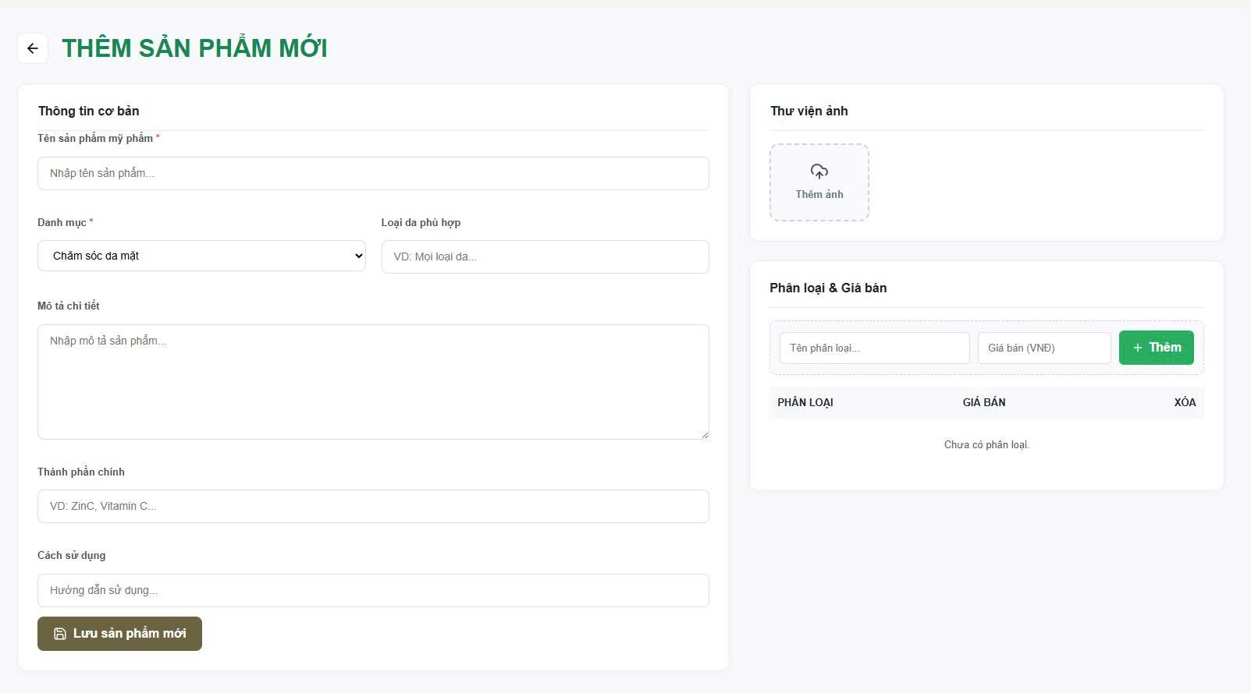

Test Case ID | Mô tả | Qui trình | Điều kiện tiên quyết | Kết quả mong đợi | Kết quả thực tế | Kết quả |  |  | Kết quả |  |  | Chú thích
 |  |  |  |  |  | Vòng 1 |  |  | Vòng 2
 |  |  |  |  |  | Trạng thái | Ngày kiểm tra | Người kiểm tra | Trạng thái | Ngày kiểm tra | Người kiểm tra
GUI_SHOW Trang thêm sản phẩm
GUI-TSP01 | [Title] THÊM SẢN PHẨM MỚI |  |  | - Text: Black - Status: Enable | - Text: Black - Status: Enable | Passed | 2026-02-04 | Nữ
GUI-TSP02 | [Input] Tên sản phẩm |  |  | - Text: Black - Status: Enable | - Text: Black - Status: Enable | Passed | 2026-02-04 | Nữ
GUI-TSP03 | [Dropdown] Danh mục |  |  | - Text: Black - Status: Enable | - Text: Black - Status: Enable | Passed | 2026-02-04 | Nữ
GUI-TSP04 | [Input] Loại da phù hợp |  |  | - Text: Black - Status: Enable | - Text: Black - Status: Enable | Passed | 2026-02-04 | Nữ
GUI-TSP05 | [Textarea] Mô tả chi tiết |  |  | - Text: Black - Status: Enable | - Text: Black - Status: Enable | Passed | 2026-02-04 | Nữ
GUI-TSP06 | [Input] Thành phần chính |  |  | - Text: Black - Status: Enable | - Text: Black - Status: Enable | Passed | 2026-02-04 | Nữ
GUI-TSP07 | [Input] Cách sử dụng |  |  | - Text: Black - Status: Enable | - Text: Black - Status: Enable | Passed | 2026-02-04 | Nữ
GUI-TSP08 | [Upload] Thêm ảnh |  |  | - Text: Black - Status: Enable | - Text: Black - Status: Enable | Passed | 2026-02-04 | Nữ
GUI-TSP09 | [Input] Tên phân loại |  |  | - Text: Black - Status: Enable | - Text: Black - Status: Enable | Passed | 2026-02-04 | Nữ
GUI-TSP10 | [Input] Giá bán |  |  | - Text: Black - Status: Enable | - Text: Black - Status: Enable | Passed | 2026-02-04 | Nữ
GUI-TSP11 | [Button] Thêm phân loại |  |  | - Text: Black - Status: Enable | - Text: Black - Status: Enable | Passed | 2026-02-04 | Nữ
GUI-TSP12 | [Button] Lưu sản phẩm mới |  |  | - Text: Black - Status: Enable | - Text: Black - Status: Enable | Passed | 2026-02-04 | Nữ
FUNCTION_SHOW Trang thêm sản phẩm
FUNC-TSP01 | Kiểm tra lưu sản phẩm hợp lệ | 1. Nhập đầy đủ thông tin 2. Click "Lưu sản phẩm mới" | Đăng nhập vào hệ thống | Lưu thành công | Lưu thành công | Passed | 2026-02-04 | Nữ
FUNC-TSP02 | Kiểm tra bỏ trống tên sản phẩm | 1. Không nhập tên 2. Lưu | Đăng nhập vào hệ thống | Hiển thị lỗi bắt buộc | Hiển thị lỗi bắt buộc | Passed | 2026-02-04 | Nữ
FUNC-TSP03 | Kiểm tra bỏ trống danh mục | 1. Không chọn danh mục | Đăng nhập vào hệ thống | Báo lỗi | Báo lỗi | Passed | 2026-02-04 | Nữ
FUNC-TSP04 | Kiểm tra nhập giá không hợp lệ | 1. Nhập chữ vào giá 2. Thêm | Đăng nhập vào hệ thống | Báo lỗi số | Báo lỗi số | Passed | 2026-02-04 | Nữ
FUNC-TSP05 | Kiểm tra thêm phân loại hợp lệ | 1. Nhập tên + giá 2. Click "Thêm" | Đăng nhập vào hệ thống | Hiển thị trong bảng | Hiển thị trong bảng | Passed | 2026-02-04 | Nữ
FUNC-TSP06 | Kiểm tra thêm phân loại thiếu dữ liệu | 1. Chỉ nhập tên 2. Click "Thêm" | Đăng nhập vào hệ thống | Báo lỗi | Báo lỗi | Passed | 2026-02-04 | Nữ
FUNC-TSP07 | Kiểm tra thêm nhiều phân loại | 1. Thêm nhiều lần | Đăng nhập vào hệ thống | Hiển thị nhiều dòng | Hiển thị nhiều dòng | Passed | 2026-02-04 | Nữ
FUNC-TSP08 | Kiểm tra upload ảnh | 1. Click thêm ảnh 2. Upload file | Đăng nhập vào hệ thống | Hiển thị preview | Hiển thị preview | Passed | 2026-02-04 | Nữ
FUNC-TSP09 | Kiểm tra upload file sai định dạng | 1. Upload file .txt | Đăng nhập vào hệ thống | Báo lỗi | Báo lỗi | Passed | 2026-02-04 | Nữ
FUNC-TSP10 | Kiểm tra lưu khi chưa có phân loại | 1. Không thêm phân loại 2. Lưu | Đăng nhập vào hệ thống | Không cho lưu | Có thể vẫn lưu | Passed | 2026-02-04 | Nữ
FUNC-TSP11 | Kiểm tra nhập giá âm | 1. Nhập -1000 | Đăng nhập vào hệ thống | Báo lỗi | Không chặn | Passed | 2026-02-04 | Nữ
FUNC-TSP12 | Kiểm tra nhập giá = 0 | 1. Nhập 0 | Đăng nhập vào hệ thống | Không hợp lệ | Không hợp lệ | Passed | 2026-02-04 | Nữ
FUNC-TSP13 | Kiểm tra nhập ký tự đặc biệt tên SP | ký tự đặc biệt tên SP 1. Nhập ***@@@ | Đăng nhập vào hệ thống | Có validate | Có validate | Passed | 2026-02-04 | Nữ
FUNC-TSP14 | Kiểm tra độ dài tên sản phẩm | 1. Nhập >255 ký tự | Đăng nhập vào hệ thống | Báo lỗi | Báo lỗi | Passed | 2026-02-04 | Nữ

Cập nhật sản phẩm
Project Name | XÂY DỰNG HỆ THỐNG THƯƠNG MẠI ĐIỆN TỬ MỸ PHẨM HAMONI COSMETIC VÀ CHATBOX AI TƯ VẤN KHÁCH HÀNG
Module Code | Cập nhật sản phẩm
 | Hoàn thành | Lỗi | Chưa kiểm tra | Bị chăn | Tổng số trường hợp thử nghiệm
Round 1 | 25 | 1 | 0 | 0 | 26
Round 2 | 0 | 0 | 0 | 0 | 0
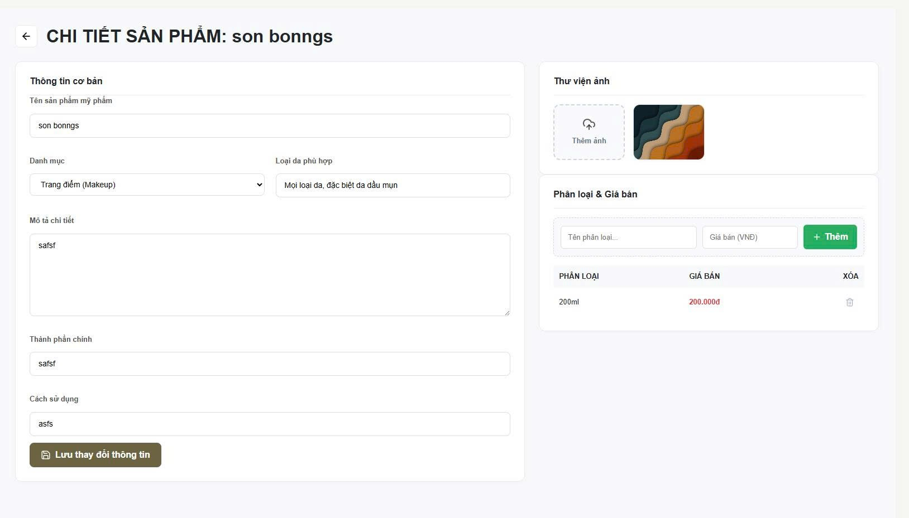

Test Case ID | Mô tả | Qui trình | Điều kiện tiên quyết | Kết quả mong đợi | Kết quả thực tế | Kết quả |  |  | Kết quả |  |  | Chú thích
 |  |  |  |  |  | Vòng 1 |  |  | Vòng 2
 |  |  |  |  |  | Trạng thái | Ngày kiểm tra | Người kiểm tra | Trạng thái | Ngày kiểm tra | Người kiểm tra
GUI_SHOW Trang cập nhật sản phẩm
GUI-CNSP01 | [Input] Tên sản phẩm |  |  | - Text: Black - Status: Enable | - Text: Black - Status: Enable | Passed | 2026-02-04 | Nữ
GUI-CNSP02 | [Dropdown] Danh mục |  |  | - Text: Black - Status: Enable | - Text: Black - Status: Enable | Passed | 2026-02-04 | Nữ
GUI-CNSP03 | [Input] Loại da phù hợp |  |  | - Text: Black - Status: Enable | - Text: Black - Status: Enable | Passed | 2026-02-04 | Nữ
GUI-CNSP04 | [Textarea] Mô tả |  |  | - Text: Black - Status: Enable | - Text: Black - Status: Enable | Passed | 2026-02-04 | Nữ
GUI-CNSP05 | [Input] Thành phần |  |  | - Text: Black - Status: Enable | - Text: Black - Status: Enable | Passed | 2026-02-04 | Nữ
GUI-CNSP06 | [Input] Cách sử dụng |  |  | - Text: Black - Status: Enable | - Text: Black - Status: Enable | Passed | 2026-02-04 | Nữ
GUI-CNSP07 | [Upload] Thêm ảnh |  |  | - Text: Black - Status: Enable | - Text: Black - Status: Enable | Passed | 2026-02-04 | Nữ
GUI-CNSP08 | [Input] Tên phân loại |  |  | - Text: Black - Status: Enable | - Text: Black - Status: Enable | Passed | 2026-02-04 | Nữ
GUI-CNSP09 | [Input] Giá bán |  |  | - Text: Black - Status: Enable | - Text: Black - Status: Enable | Passed | 2026-02-04 | Nữ
GUI-CNSP10 | [Button] Thêm |  |  | - Text: Black - Status: Enable | - Text: Black - Status: Enable | Passed | 2026-02-04 | Nữ
GUI-CNSP11 | [Table] Phân loại |  |  | - Text: Black - Status: Enable | - Text: Black - Status: Enable | Passed | 2026-02-04 | Nữ
GUI-CNSP12 | [Button] Lưu |  |  | - Text: Black - Status: Enable | - Text: Black - Status: Enable | Passed | 2026-02-04 | Nữ
FUNCTION_SHOW Trangcập nhật sản phẩm
FUNC-CNSP01 | Kiểm tra lưu hợp lệ | 1. Nhập đầy đủ thông tin 2. Click "Lưu sản phẩm mới" | Đăng nhập vào hệ thống | Hệ thống lưu sản phẩm thành công, hiển thị thông báo thành công hoặc chuyển về danh sách | Hệ thống lưu sản phẩm thành công, hiển thị thông báo thành công hoặc chuyển về danh sách | Passed | 2026-02-04 | Nữ
FUNC-CNSP02 | Kiểm tra bỏ trống tên | 1. Không nhập tên 2. Click "Lưu" | Đăng nhập vào hệ thống | Hiển thị thông báo lỗi "Tên sản phẩm là bắt buộc", không cho lưu | Hiển thị thông báo lỗi "Tên sản phẩm là bắt buộc", không cho lưu | Passed | 2026-02-04 | Nữ
FUNC-CNSP03 | Kiểm tra bỏ trống danh mục | 1. Không chọn danh mục 2. Click "Lưu | Đăng nhập vào hệ thống | Hiển thị lỗi yêu cầu chọn danh mục | Hiển thị lỗi yêu cầu chọn danh mục | Passed | 2026-02-04 | Nữ
FUNC-CNSP04 | Kiểm tra giá không hợp lệ | 1. Nhập chữ vào giá 2. Click "Thêm" | Đăng nhập vào hệ thống | Hiển thị lỗi "Giá phải là số", không thêm phân loại | Hiển thị lỗi "Giá phải là số", không thêm phân loại | Passed | 2026-02-04 | Nữ
FUNC-CNSP05 | Kiểm tra thêm phân loại hợp lệ | 1. Nhập tên + giá 2. Click "Thêm" | Đăng nhập vào hệ thống | Phân loại được thêm vào bảng bên dưới với đúng dữ liệu | Phân loại được thêm vào bảng bên dưới với đúng dữ liệu | Passed | 2026-02-04 | Nữ
FUNC-CNSP06 | Kiểm tra thiếu dữ liệu phân loại | 1. Chỉ nhập tên 2. Click "Thêm" | Đăng nhập vào hệ thống | Hiển thị lỗi yêu cầu nhập đầy đủ thông tin | Hiển thị lỗi yêu cầu nhập đầy đủ thông tin | Passed | 2026-02-04 | Nữ
FUNC-CNSP07 | Kiểm tra thêm nhiều phân loại | 1. Thêm nhiều lần 2. Click "Thêm" mỗi lần | Đăng nhập vào hệ thống | Bảng hiển thị đầy đủ các phân loại đã thêm | Bảng hiển thị đầy đủ các phân loại đã thêm | Passed | 2026-02-04 | Nữ
FUNC-CNSP08 | Kiểm tra upload ảnh | 1. Click "Thêm ảnh" 2. Upload ảnh hợp lệ | Đăng nhập vào hệ thống | Hiển thị preview ảnh sau khi upload | Hiển thị preview ảnh sau khi upload | Passed | 2026-02-04 | Nữ
FUNC-CNSP09 | Kiểm tra file sai định dạng | 1. Upload file .txt | Đăng nhập vào hệ thống | Hiển thị lỗi định dạng file không hợp lệ, không upload | Hiển thị lỗi định dạng file không hợp lệ, không upload | Passed | 2026-02-04 | Nữ
FUNC-CNSP10 | Kiểm tra chưa có phân loại | 1. Không thêm phân loại 2. Click "Lưu" | Đăng nhập vào hệ thống | Không cho lưu, hiển thị lỗi yêu cầu thêm phân loại | Hệ thống vẫn cho lưu sản phẩm dù chưa có phân loại | Failed | 2026-02-04 | Nữ | Passed | 2026-03-04 | Nữ
FUNC-CNSP11 | Kiểm tra giá âm | 1. Nhập -1000 2. Click "Thêm" | Đăng nhập vào hệ thống | Hiển thị lỗi "Giá phải lớn hơn 0", không cho thêm | Hiển thị lỗi "Giá phải lớn hơn 0", không cho thêm | Passed | 2026-02-04 | Nữ
FUNC-CNSP12 | Kiểm tra giá = 0 | 1. Nhập 0 2. Click "Thêm" | Đăng nhập vào hệ thống | Hiển thị lỗi "Giá phải lớn hơn 0" | Hiển thị lỗi "Giá phải lớn hơn 0" | Passed | 2026-02-04 | Nữ
FUNC-CNSP13 | Kiểm tra ký tự đặc biệt | 1. Nhập ***@@@ vào tên SP 2. Click "Lưu" | Đăng nhập vào hệ thống | Hiển thị lỗi validate hoặc không cho nhập ký tự đặc biệt | Hiển thị lỗi validate hoặc không cho nhập ký tự đặc biệt | Passed | 2026-02-04 | Nữ
FUNC-CNSP14 | Kiểm tra độ dài tên | 1. Nhập >255 ký tự 2. Click "Lưu" | Đăng nhập vào hệ thống | Hiển thị lỗi vượt quá độ dài cho phép | Hiển thị lỗi vượt quá độ dài cho phép | Passed | 2026-02-04 | Nữ

Trang chủ
Project Name | XÂY DỰNG HỆ THỐNG THƯƠNG MẠI ĐIỆN TỬ MỸ PHẨM HAMONI COSMETIC VÀ CHATBOX AI TƯ VẤN KHÁCH HÀNG
Module Code | Trang chủ
 | Hoàn thành | Lỗi | Chưa kiểm tra | Bị chăn | Tổng số trường hợp thử nghiệm
Round 1 | 52 | 0 | 0 | 0 | 52
Round 2 | 0 | 0 | 0 | 0 | 0
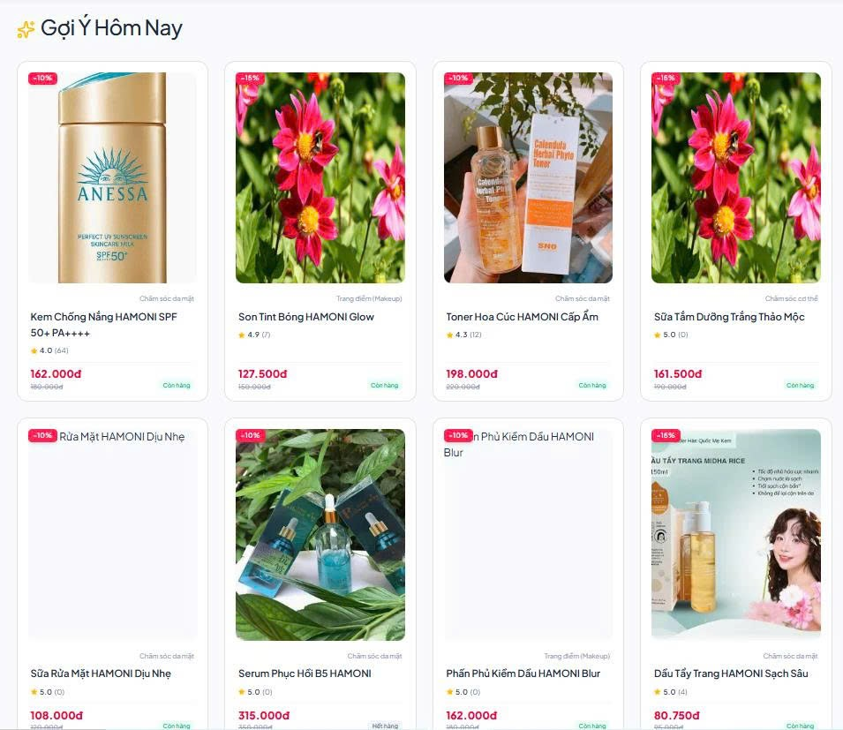
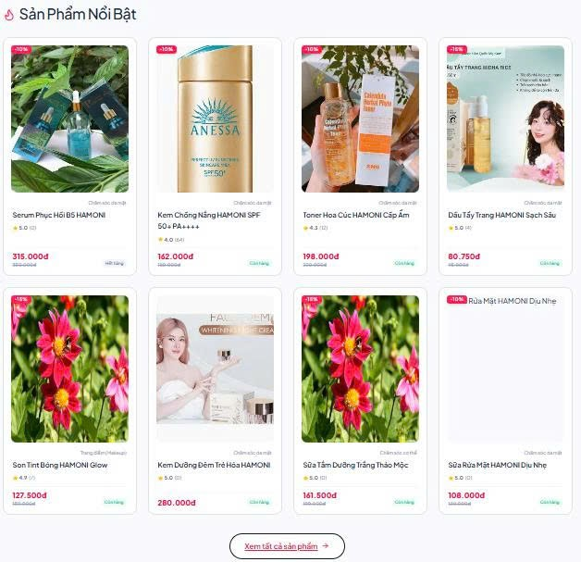
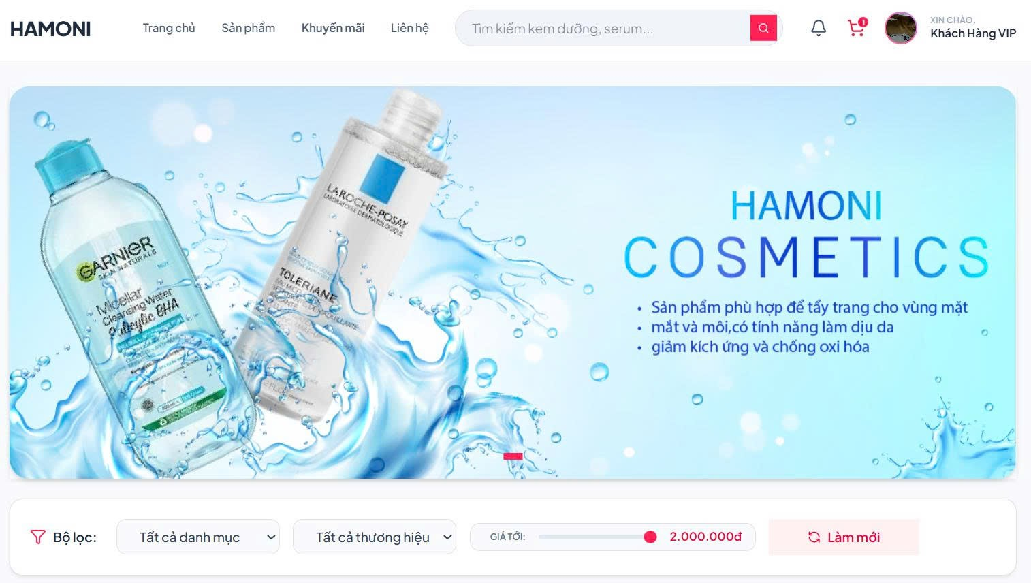

Test Case ID | Mô tả | Qui trình | Điều kiện tiên quyết | Kết quả mong đợi | Kết quả thực tế | Kết quả |  |  | Kết quả |  |  | Chú thích
 |  |  |  |  |  | Vòng 1 |  |  | Vòng 2
 |  |  |  |  |  | Trạng thái | Ngày kiểm tra | Người kiểm tra | Trạng thái | Ngày kiểm tra | Người kiểm tra
GUI_SHOW Trang Trang chủ
GUI-TC01 | [Logo] Logo HAMONI |  |  | - Text: Black - Status: Enable | - Text: Black - Status: Enable | Passed | 2026-02-04 | Nữ
GUI-TC02 | [Menu] Trang chủ |  |  | - Text: Black - Status: Enable | - Text: Black - Status: Enable | Passed | 2026-02-04 | Nữ
GUI-TC03 | [Menu] Sản phẩm |  |  | - Text: Black - Status: Enable | - Text: Black - Status: Enable | Passed | 2026-02-04 | Nữ
GUI-TC04 | [Menu] Khuyến mãi |  |  | - Text: Black - Status: Enable | - Text: Black - Status: Enable | Passed | 2026-02-04 | Nữ
GUI-TC05 | [Menu] Liên hệ |  |  | - Text: Black - Status: Enable | - Text: Black - Status: Enable | Passed | 2026-02-04 | Nữ
GUI-TC06 | [Field] Ô tìm kiếm sản phẩm |  |  | - Text: Black - Status: Enable | - Text: Black - Status: Enable | Passed | 2026-02-04 | Nữ
GUI-TC07 | [Button] Nút tìm kiếm |  |  | - Text: Black - Status: Enable | - Text: Black - Status: Enable | Passed | 2026-02-04 | Nữ
GUI-TC08 | [Icon] Thông báo |  |  | - Text: Black - Status: Enable | - Text: Black - Status: Enable | Passed | 2026-02-04 | Nữ
GUI-TC09 | [Icon] Giỏ hàng |  |  | - Text: Black - Status: Enable | - Text: Black - Status: Enable | Passed | 2026-02-04 | Nữ
GUI-TC10 | [Avatar] Thông tin khách hàng |  |  | - Text: Black - Status: Enable | - Text: Black - Status: Enable | Passed | 2026-02-04 | Nữ
GUI-TC11 | [Banner] Banner quảng cáo |  |  | - Text: Black - Status: Enable | - Text: Black - Status: Enable | Passed | 2026-02-04 | Nữ
GUI-TC12 | [Section] Bộ lọc sản phẩm |  |  | - Text: Black - Status: Enable | - Text: Black - Status: Enable | Passed | 2026-02-04 | Nữ
GUI-TC13 | [Dropdown] Danh mục sản phẩm |  |  | - Text: Black - Status: Enable | - Text: Black - Status: Enable | Passed | 2026-02-04 | Nữ
GUI-TC14 | [Dropdown] Thương hiệu |  |  | - Text: Black - Status: Enable | - Text: Black - Status: Enable | Passed | 2026-02-04 | Nữ
GUI-TC15 | [Slider] Thanh lọc giá |  |  | - Text: Black - Status: Enable | - Text: Black - Status: Enable | Passed | 2026-02-04 | Nữ
GUI-TC16 | [Button] Làm mới bộ lọc |  |  | - Text: Black - Status: Enable | - Text: Black - Status: Enable | Passed | 2026-02-04 | Nữ
GUI-TC17 | [Section] Gợi ý hôm nay |  |  | - Text: Black - Status: Enable | - Text: Black - Status: Enable | Passed | 2026-02-04 | Nữ
GUI-TC18 | [Section] Sản phẩm nổi bật |  |  | - Text: Black - Status: Enable | - Text: Black - Status: Enable | Passed | 2026-02-04 | Nữ
GUI-TC19 | [Card] Card sản phẩm |  |  | - Text: Black - Status: Enable | - Text: Black - Status: Enable | Passed | 2026-02-04 | Nữ
GUI-TC20 | [Image] Hình ảnh sản phẩm |  |  | - Text: Black - Status: Enable | - Text: Black - Status: Enable | Passed | 2026-02-04 | Nữ
GUI-TC21 | [Field] Tên sản phẩm |  |  | - Text: Black - Status: Enable | - Text: Black - Status: Enable | Passed | 2026-02-04 | Nữ
GUI-TC22 | [Field] Giá sản phẩm |  |  | - Text: Black - Status: Enable | - Text: Black - Status: Enable | Passed | 2026-02-04 | Nữ
GUI-TC23 | [Field] Đánh giá sao |  |  | - Text: Black - Status: Enable | - Text: Black - Status: Enable | Passed | 2026-02-04 | Nữ
GUI-TC24 | [Field] Tình trạng sản phẩm |  |  | - Text: Black - Status: Enable | - Text: Black - Status: Enable | Passed | 2026-02-04 | Nữ
GUI-TC25 | [Tag] Tag giảm giá |  |  | - Text: Black - Status: Enable | - Text: Black - Status: Enable | Passed | 2026-02-04 | Nữ
GUI-TC26 | [Button] Xem tất cả sản phẩm |  |  | - Text: Black - Status: Enable | - Text: Black - Status: Enable | Passed | 2026-02-04 | Nữ
GUI-TC27 | [Scrollbar] Thanh cuộn trang |  |  | - Text: Black - Status: Enable | - Text: Black - Status: Enable | Passed | 2026-02-04 | Nữ
FUNCTION_SHOW Trang Trang chủ
FUNC-TC01 | Kiểm tra hiển thị trang chủ | 1. Truy cập trang chủ | Đăng nhập vào hệ thống | Trang chủ hiển thị đầy đủ dữ liệu | Trang chủ hiển thị đầy đủ dữ liệu | Passed | 2026-02-04 | Nữ
FUNC-TC02 | Kiểm tra điều hướng menu Trang chủ | 1. Click “Trang chủ” | Đăng nhập vào hệ thống | Chuyển đúng về trang chủ | Chuyển đúng về trang chủ | Passed | 2026-02-04 | Nữ
FUNC-TC03 | Kiểm tra điều hướng menu Sản phẩm | 1. Click “Sản phẩm” | Đăng nhập vào hệ thống | Chuyển sang trang sản phẩm | Chuyển sang trang sản phẩm | Passed | 2026-02-04 | Nữ
FUNC-TC04 | Kiểm tra điều hướng menu Khuyến mãi | 1. Click “Khuyến mãi” | Đăng nhập vào hệ thống | Chuyển sang trang khuyến mãi | Chuyển sang trang khuyến mãi | Passed | 2026-02-04 | Nữ
FUNC-TC05 | Kiểm tra điều hướng menu Liên hệ | 1. Click “Liên hệ” | Đăng nhập vào hệ thống | Chuyển sang trang liên hệ | Chuyển sang trang liên hệ | Passed | 2026-02-04 | Nữ
FUNC-TC06 | Kiểm tra tìm kiếm sản phẩm hợp lệ | 1. Nhập tên sản phẩm 2. Click tìm kiếm | Đăng nhập vào hệ thống | Hiển thị đúng sản phẩm cần tìm | Hiển thị đúng sản phẩm cần tìm | Passed | 2026-02-04 | Nữ
FUNC-TC07 | Kiểm tra tìm kiếm sản phẩm không tồn tại | 1. Nhập tên không tồn tại 2. Click tìm kiếm | Đăng nhập vào hệ thống | Hiển thị thông báo không tìm thấy | Hiển thị thông báo không tìm thấy | Passed | 2026-02-04 | Nữ
FUNC-TC08 | Kiểm tra lọc theo danh mục | 1. Chọn danh mục sản phẩm | Đăng nhập vào hệ thống | Danh sách sản phẩm được lọc đúng | Danh sách sản phẩm được lọc đúng | Passed | 2026-02-04 | Nữ
FUNC-TC09 | Kiểm tra lọc theo thương hiệu | 1. Chọn thương hiệu | Đăng nhập vào hệ thống | Danh sách sản phẩm được lọc đúng | Danh sách sản phẩm được lọc đúng | Passed | 2026-02-04 | Nữ
FUNC-TC10 | Kiểm tra lọc theo khoảng giá | 1. Kéo thanh giá | Đăng nhập vào hệ thống | Hiển thị sản phẩm đúng khoảng giá | Hiển thị sản phẩm đúng khoảng giá | Passed | 2026-02-04 | Nữ
FUNC-TC11 | Kiểm tra nút làm mới bộ lọc | 1. Áp dụng bộ lọc 2. Click “Làm mới” | Đăng nhập vào hệ thống | Bộ lọc trở về mặc định | Bộ lọc trở về mặc định | Passed | 2026-02-04 | Nữ
FUNC-TC12 | Kiểm tra click vào card sản phẩm | 1. Click sản phẩm bất kỳ | Đăng nhập vào hệ thống | Chuyển sang trang chi tiết sản phẩm | Chuyển sang trang chi tiết sản phẩm | Passed | 2026-02-04 | Nữ
FUNC-TC13 | Kiểm tra hiển thị sản phẩm giảm giá | 1. Truy cập trang chủ | Đăng nhập vào hệ thống | Hiển thị đúng tag giảm giá | Hiển thị đúng tag giảm giá | Passed | 2026-02-04 | Nữ
FUNC-TC14 | Kiểm tra hiển thị trạng thái còn hàng | 1. Truy cập danh sách sản phẩm | Đăng nhập vào hệ thống | Hiển thị đúng trạng thái còn/hết hàng | Hiển thị đúng trạng thái còn/hết hàng | Passed | 2026-02-04 | Nữ
FUNC-TC15 | Kiểm tra banner quảng cáo | 1. Truy cập trang chủ | Đăng nhập vào hệ thống | Banner hiển thị đúng hình ảnh/nội dung | Banner hiển thị đúng hình ảnh/nội dung | Passed | 2026-02-04 | Nữ
FUNC-TC16 | Kiểm tra nút “Xem tất cả sản phẩm” | 1. Click nút “Xem tất cả sản phẩm” | Đăng nhập vào hệ thống | Chuyển đến danh sách tất cả sản phẩm | Chuyển đến danh sách tất cả sản phẩm | Passed | 2026-02-04 | Nữ
FUNC-TC17 | Kiểm tra icon giỏ hàng | 1. Click icon giỏ hàng | Đăng nhập vào hệ thống | Chuyển sang trang giỏ hàng | Chuyển sang trang giỏ hàng | Passed | 2026-02-04 | Nữ
FUNC-TC18 | Kiểm tra icon thông báo | 1. Click icon thông báo | Đăng nhập vào hệ thống | Hiển thị danh sách thông báo | Hiển thị danh sách thông báo | Passed | 2026-02-04 | Nữ
FUNC-TC19 | Kiểm tra hiển thị số lượng giỏ hàng | 1. Thêm sản phẩm vào giỏ | Đăng nhập vào hệ thống | Số lượng trên icon giỏ hàng cập nhật đúng | Số lượng trên icon giỏ hàng cập nhật đúng | Passed | 2026-02-04 | Nữ
FUNC-TC20 | Kiểm tra responsive giao diện | 1. Mở trên desktop/mobile/tablet | Đăng nhập vào hệ thống | Giao diện hiển thị đúng trên các thiết bị | Giao diện hiển thị đúng trên các thiết bị | Passed | 2026-02-04 | Nữ
FUNC-TC21 | Kiểm tra cuộn trang sản phẩm | 1. Cuộn xuống cuối trang | Đăng nhập vào hệ thống | Hiển thị đầy đủ danh sách sản phẩm | Hiển thị đầy đủ danh sách sản phẩm | Passed | 2026-02-04 | Nữ
FUNC-TC22 | Kiểm tra hiển thị đánh giá sao | 1. Truy cập danh sách sản phẩm | Đăng nhập vào hệ thống | Hiển thị đúng số sao đánh giá | Hiển thị đúng số sao đánh giá | Passed | 2026-02-04 | Nữ
FUNC-TC23 | Kiểm tra sản phẩm nổi bật | 1. Truy cập section “Sản phẩm nổi bật” | Đăng nhập vào hệ thống | Hiển thị đúng sản phẩm nổi bật | Hiển thị đúng sản phẩm nổi bật | Passed | 2026-02-04 | Nữ
FUNC-TC24 | Kiểm tra section “Gợi ý hôm nay” | 1. Truy cập section “Gợi ý hôm nay” | Đăng nhập vào hệ thống | Hiển thị đúng danh sách gợi ý | Hiển thị đúng danh sách gợi ý | Passed | 2026-02-04 | Nữ
FUNC-TC25 | Kiểm tra chuyển hướng khi chưa đăng nhập | 1. Click avatar/tài khoản | Đăng nhập vào hệ thống | Chuyển sang trang đăng nhập nếu chưa đăng nhập | Chuyển sang trang đăng nhập nếu chưa đăng nhập | Passed | 2026-02-04 | Nữ

